策略分析
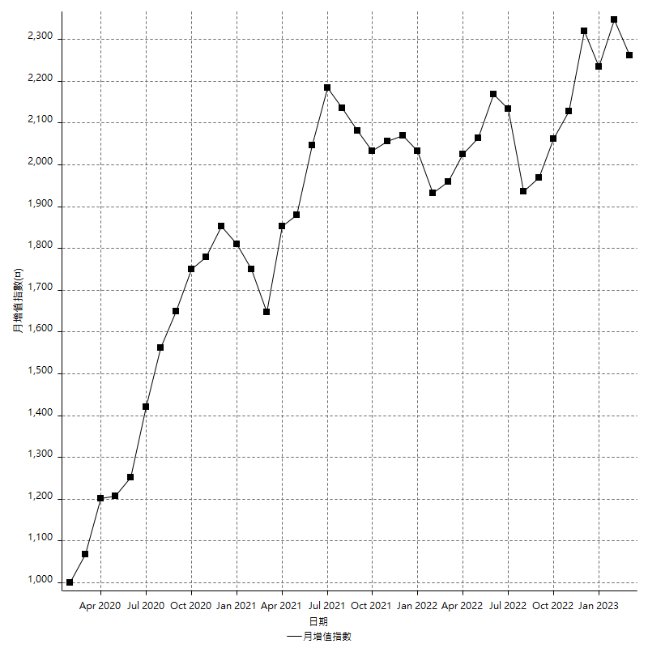
策略績效總結果

 | 所有交易 | 多單 | 空單
淨利 | 245800 | 10800 | 235000
毛利 | 1331400 | 19200 | 1312200
毛損 | -1085600 | -8400 | -1077200
調整後淨利 | 51148.900622 | -8685.1251684 | 41253.62483
調整後毛利 | 1224802.688 | 8114.8748316 | 1206114.9176
調整後毛損 | -1173653.7874 | -16800 | -1164861.2928
特定淨利 | -121400 | 10800 | -132200
特定毛利 | 964200 | 19200 | 945000
特定毛損 | -1085600 | -8400 | -1077200
帳戶所需金額 | 63200 | 8400 | 69600
帳戶報酬 | 388.92405063 | 128.57142857 | 337.64367816
初始資本報酬 | 122.9 | 5.4 | 117.5
最大策略虧損 | -71200 | -12400 | -72400
最大策略虧損 (%) | -18.087697929 | -5.8270676692 | -18.447204969
最大平倉交易虧損 | -63200 | -8400 | -69600
最大平倉交易虧損 (%) | -15.783953854 | -3.9473684211 | -15.83978152
最大的策略虧損報酬 | 3.452247191 | 0.87096774194 | 3.2458563536
獲利因子 | 1.2264185704 | 2.2857142857 | 1.2181581879
調整獲利因子 | 1.0435809105 | -0.48302826378 | 1.0354150534
特定獲利因子 | -0.8881724392 | 2.2857142857 | -0.87727441515
最大持有契約數量 | 1 | 1 | 1
滑價支付 | 104000 | 400 | 103600
佣金支付 | 0 | 0 | 0
未平倉部位損益 | n/a | n/a | n/a
年報酬率 | 39.901262399 | 1.7531880956 | 38.148074303
月報酬率 | 3.3251051999 | 0.14609900797 | 3.1790061919
買進持有績效 | 71211.34461 | 66319.939602 | 71211.34461
平均月報酬 | 6468.4210526
月報酬的標準差 | 18536.81662

績效比率

成長潛力比(Upside Potential Ratio) | 56.370598671
夏普比率 | 0.42216397151
索丁諾比率 | 1.0117285403
Fouse 比率 | 0.021389347609
Calmar 比率 | 0.0059735973597
Sterling 比率 | 0.0019555024785
淨利/最大損失百分比 | 2926.1904762
淨利/最大交易績效拉回百分比 | 3072.5
淨利/最大策略績效拉回百分比 | 345.2247191
特定淨利/最大損失百分比 | -1445.2380952
特定淨利/最大交易績效拉回百分比 | -1517.5
特定淨利/最大策略績效拉回百分比 | -170.50561798
調整後淨利/最大損失百分比 | 608.9154836
調整後淨利/最大交易績效拉回百分比 | 639.36125778
調整後淨利/最大策略績效拉回百分比 | 71.83834357

時間分析

交易期間 | 3 Yrs, 1 Mth, 3 Dys, 11 Mins
策略在市場的時間 | 13 Dys, 29 Mins
策略在市場的時間百分比 | 1.1573378205
最長的持平期間 | 28 Dys, 20 Hrs, 53 Mins
最大獲利日期 | 2021-05-19
最大虧損日期 | 2020-02-12
最大策略虧損日期 | 7/28/22
最大平倉交易虧損日期 | 7/28/22

詳細權益曲線

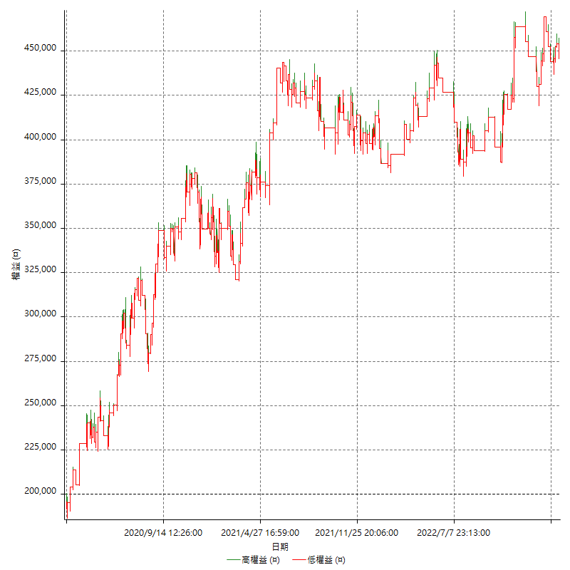

詳細權益曲線及績效拉回

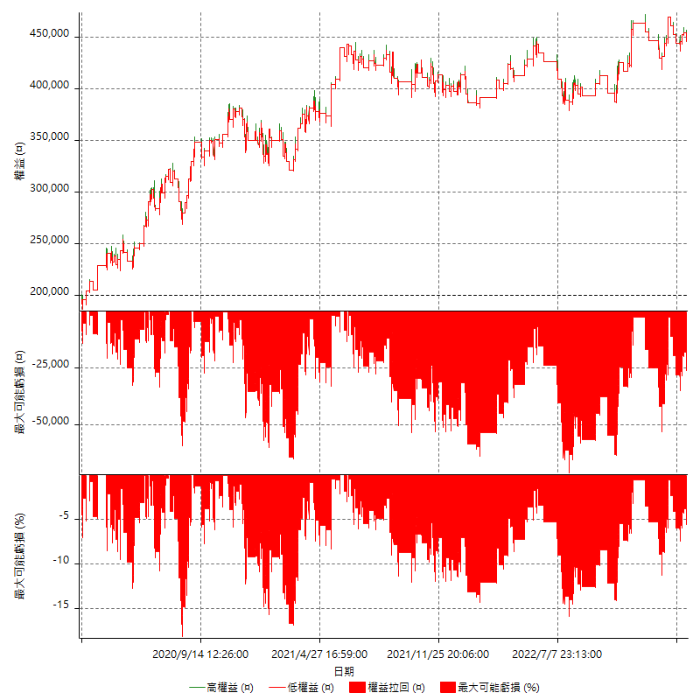

多單詳細權益曲線

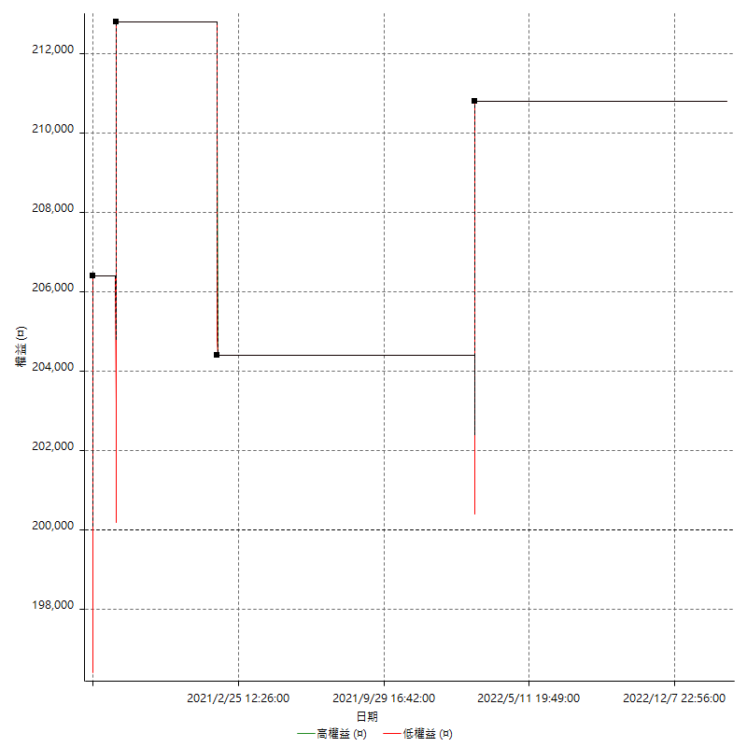

空單詳細權益曲線

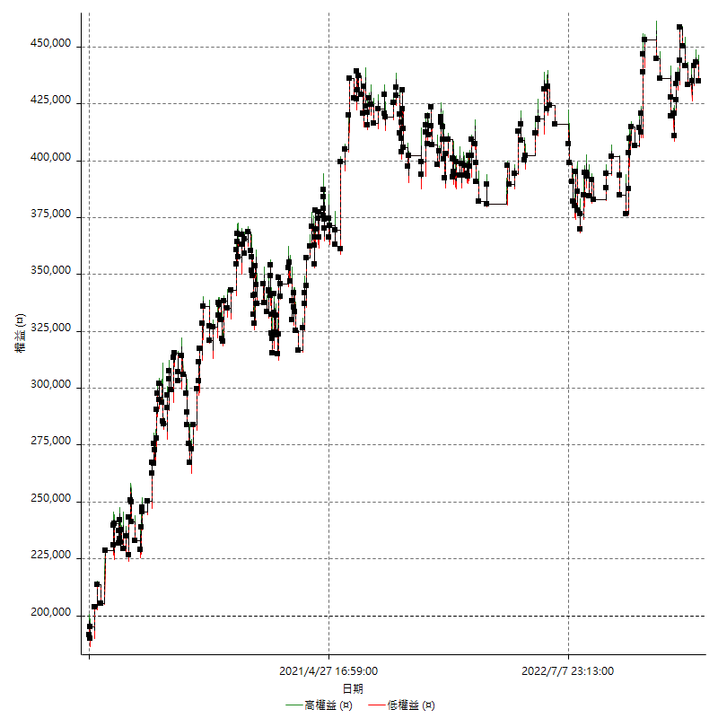

權益增加 & 拉回

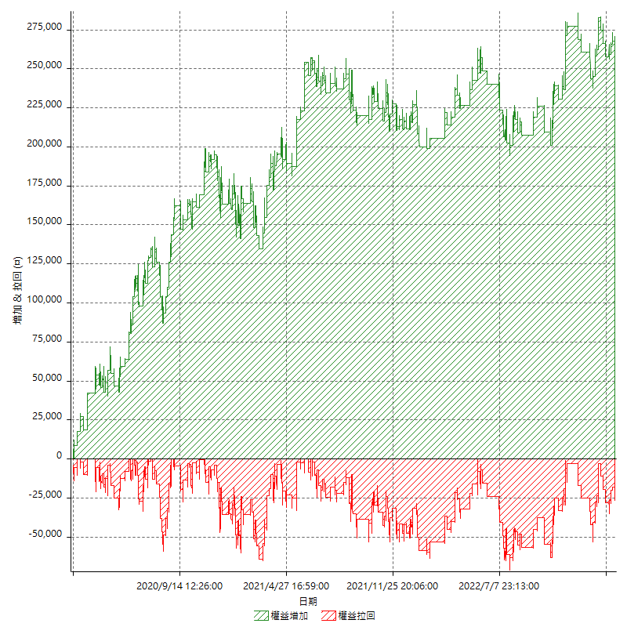

權益增加 & 拉回(%)

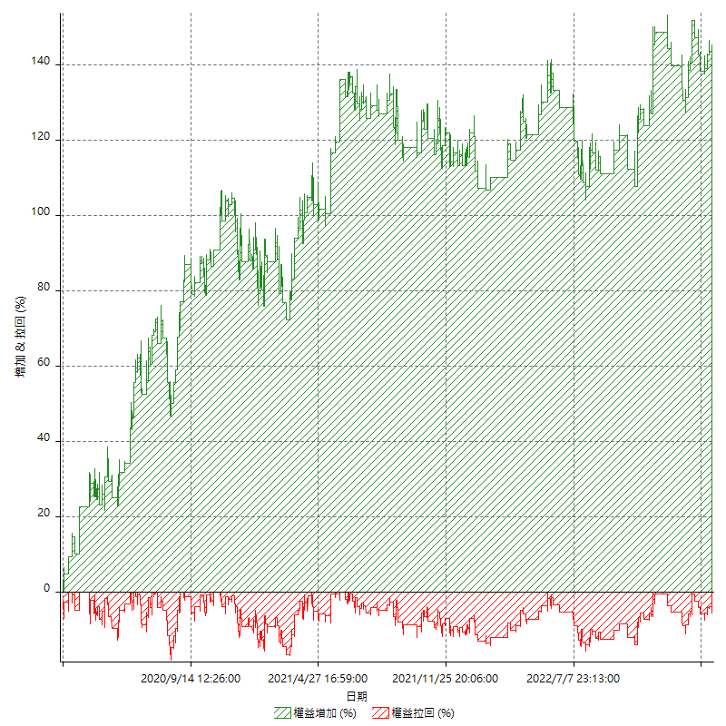

平倉權益曲線

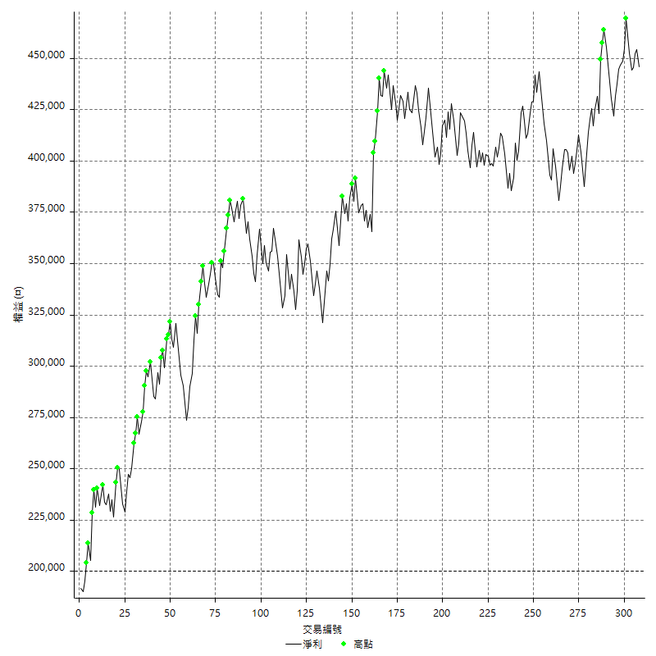

平倉權益曲線及績效拉回

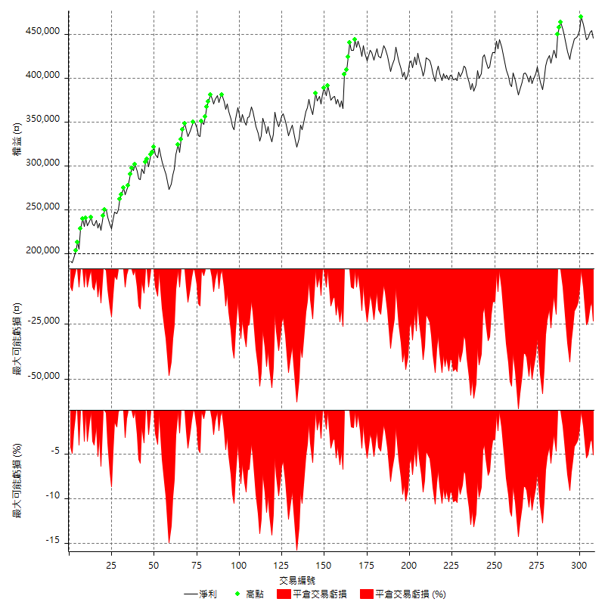

買進持有績效



月增值指數

交易分析
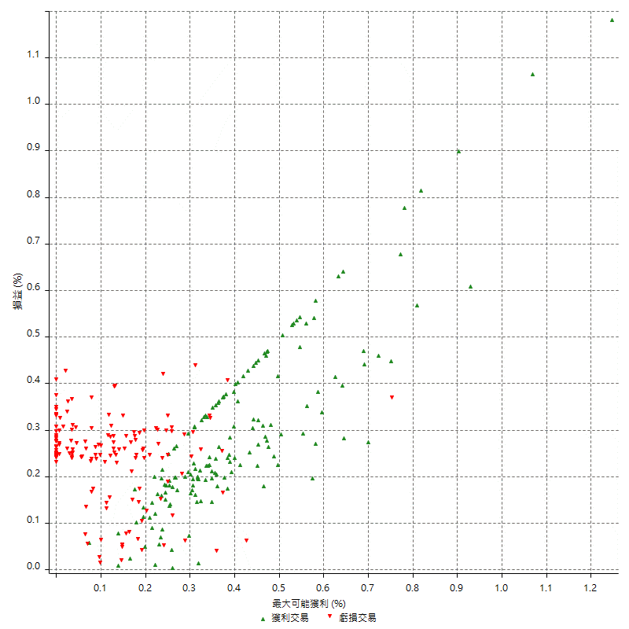
總交易分析

 | 所有交易 | 多單 | 空單
交易總次數 | 308 | 4 | 304
未平倉交易總數量 | 0 | 0 | 0
獲利交易次數 | 156 | 3 | 153
虧損交易次數 | 152 | 1 | 151
勝率 | 50.649350649 | 75 | 50.328947368
平均交易(獲利 & 虧損) | 798.05194805 | 2700 | 773.02631579
平均獲利交易 | 8534.6153846 | 6400 | 8576.4705882
平均虧損交易 | -7142.1052632 | -8400 | -7133.7748344
平均獲利/平均虧損 比率 | 1.1949719404 | -0.7619047619 | 1.2022345515
最大的交易獲利 | 38400 | 6400 | 38400
最大的交易虧損 | -8400 | -8400 | -8400
平倉交易的平均K棒數 | 4.2 | 2 | 4.3
獲利平倉交易的平均K棒數 | 4.2 | 2 | 4.3
虧損平倉交易的平均K棒數 | 4.2 | 2 | 4.2
平倉交易間的平均K棒數 | n/a | n/a | n/a
獲利平倉交易間的平均K棒數 | 331.6 | 17461.7 | 338.2
虧損平倉交易間的平均K棒數 | 340.4 | 52389 | 342.7

極端交易

 | 全部 | 正 | 負
1 Std. Deviation of Avg. Trade | 8839.3034847 | 5202.0424506 | 2403.2683682
平均交易金額 +1標準差 | 9637.3554328 | 13736.657835 | -4738.8368949
平均交易金額 -1標準差 | -8041.2515367 | 3332.572934 | -9545.3736314
極端交易次數 | 20 | 20 | 0
極端交易損益比 |  | 367200

最大獲利/最大虧損

 | 最大可能獲利 | 最大可能虧損
最大值 | 40400 | -8000
最大值日期 | 2021-05-19 | 2020-02-12
平均值 | 7655.8441558 | -5145.4545455
最大值 (%) | 1.2462981244 | -0.4158004158
最大值 (%) 日期 | 2021-05-19 | 2020-03-26
平均值 (%) | 0.26587912325 | -0.17562634898
1標準差 | 5745.6851054 | 2898.3448249
平均交易金額 +1標準差 | 13401.529261 | -2247.1097205
平均交易金額 -1標準差 | 1910.1590504 | -8043.7993704

交易序列分析

Z值 | -0.62494739267
信賴界限 | 0.4679949104
策略精確預期 | 798.05194805
最大連續獲利交易次數 | 7
最大連續虧損交易次數 | 7
最大連續獲利金額 | 74800
最大連續虧損金額 | -52600
最大連續獲利 (%) | 20.4595186
最大連續虧損 (%) | -14.713216958

交易序列統計量

連續獲利 | 序列編號 | 序列的平均獲利 | 下筆交易的平均虧損
1 | 29 | 8455.1724138 | -7303.4482759
2 | 23 | 9030.4347826 | -6600
3 | 12 | 7672.2222222 | -7366.6666667
4 | 7 | 9478.5714286 | -5971.4285714
5 | 2 | 8160 | -8400
7 | 1 | 6800 | -8400
連續虧損 | 序列編號 | 序列的平均虧損 | 下筆交易的平均獲利
1 | 35 | -7251.4285714 | 9697.1428571
2 | 22 | -6790.9090909 | 7009.0909091
3 | 7 | -8057.1428571 | 7514.2857143
4 | 6 | -6533.3333333 | 9733.3333333
5 | 3 | -7146.6666667 | 8733.3333333
6 | 1 | -7866.6666667 | 6200
7 | 1 | -7514.2857143 | 15000

總交易

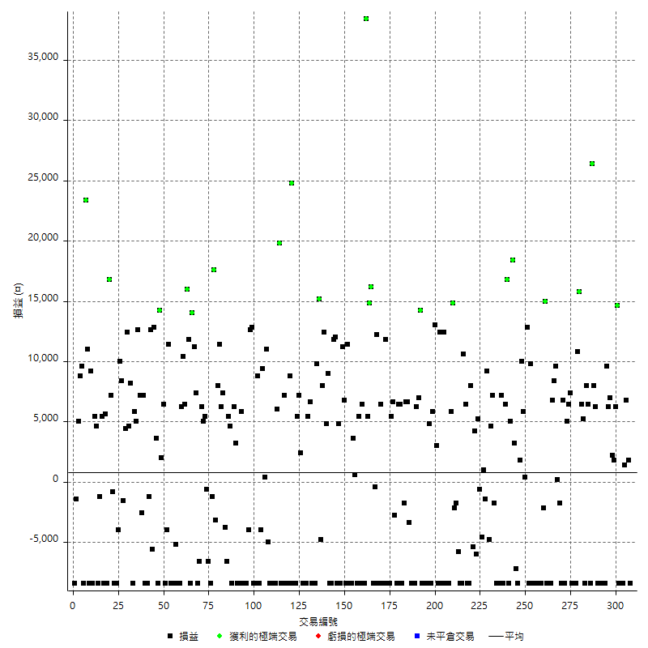

獲利交易

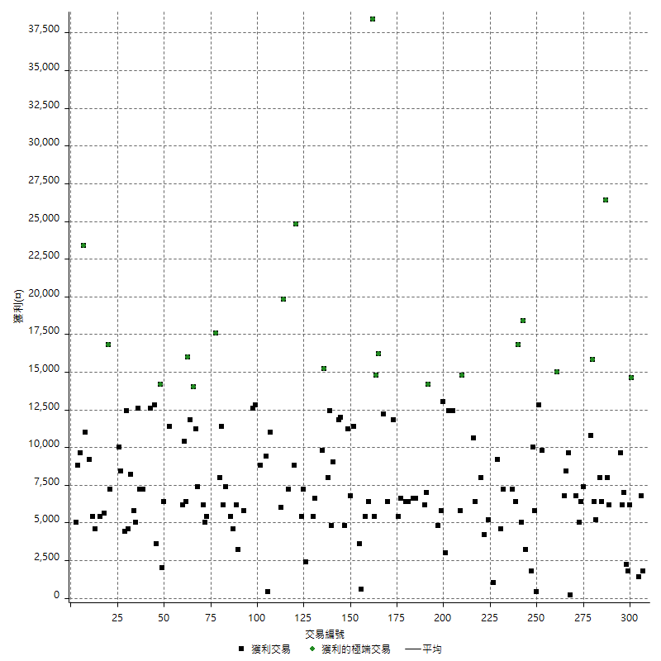

虧損交易

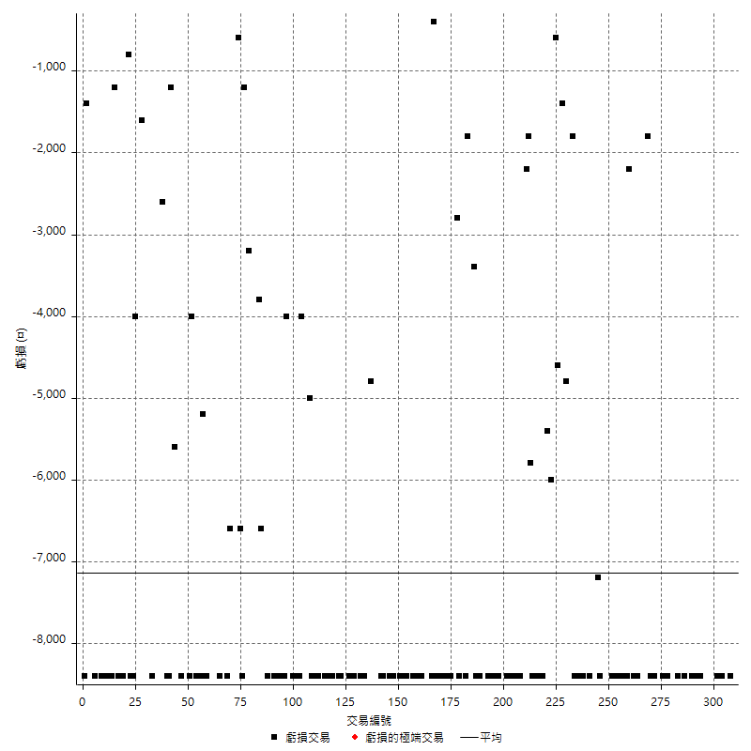

最大可能虧損

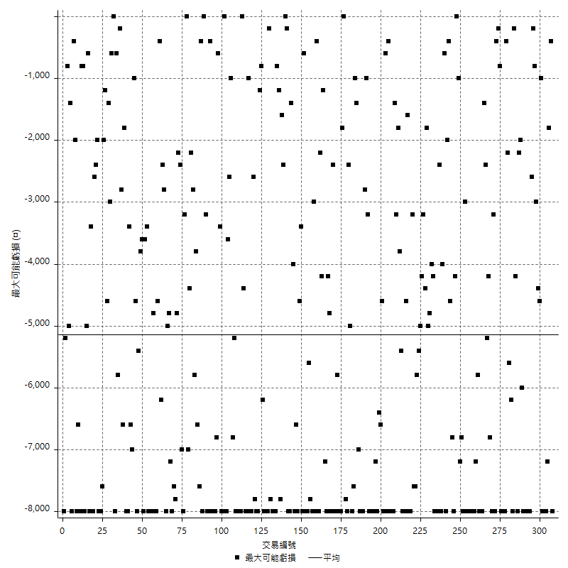

虧損的損益

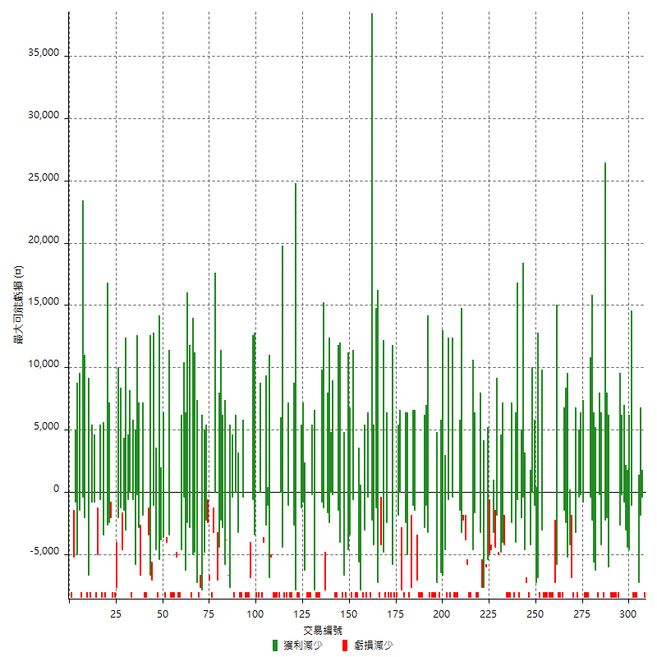

最大虧損幅度

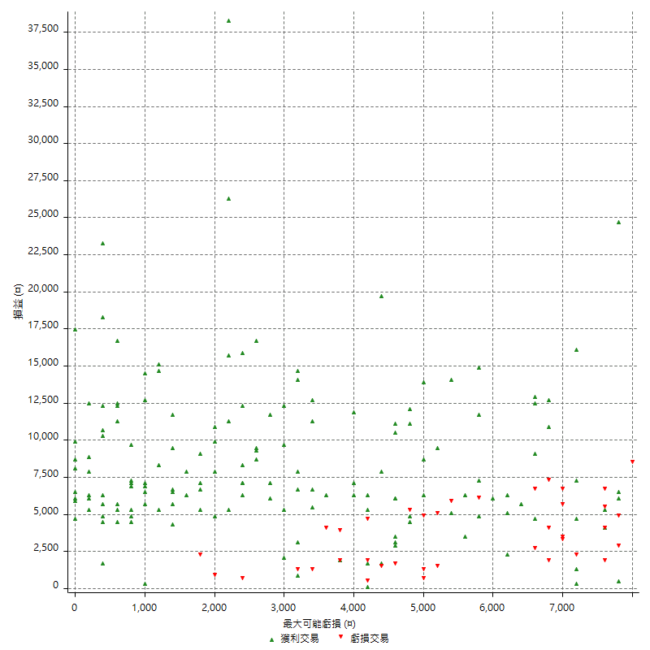

最大虧損幅度 (%)

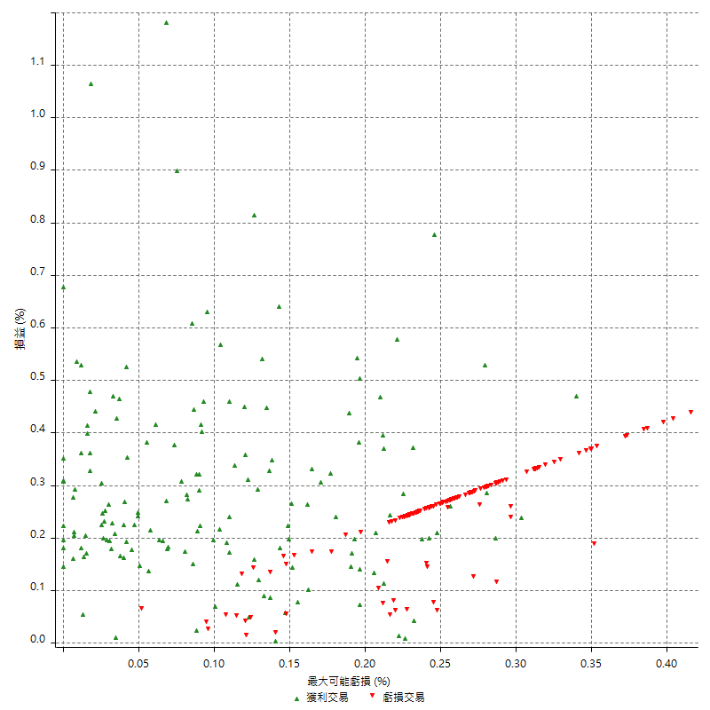

最大可能獲利

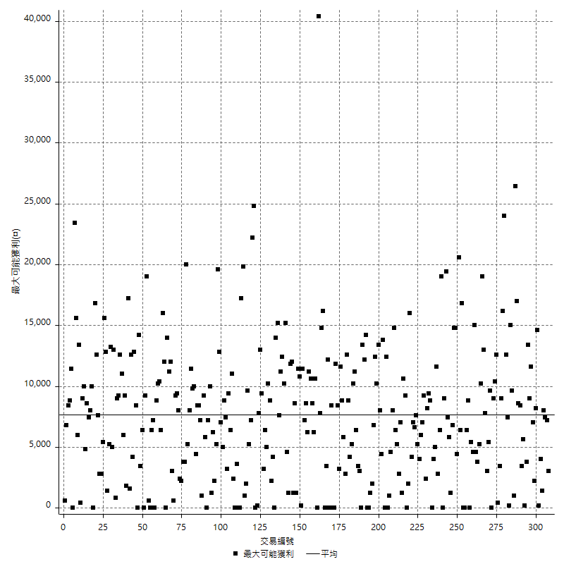

獲利的損益

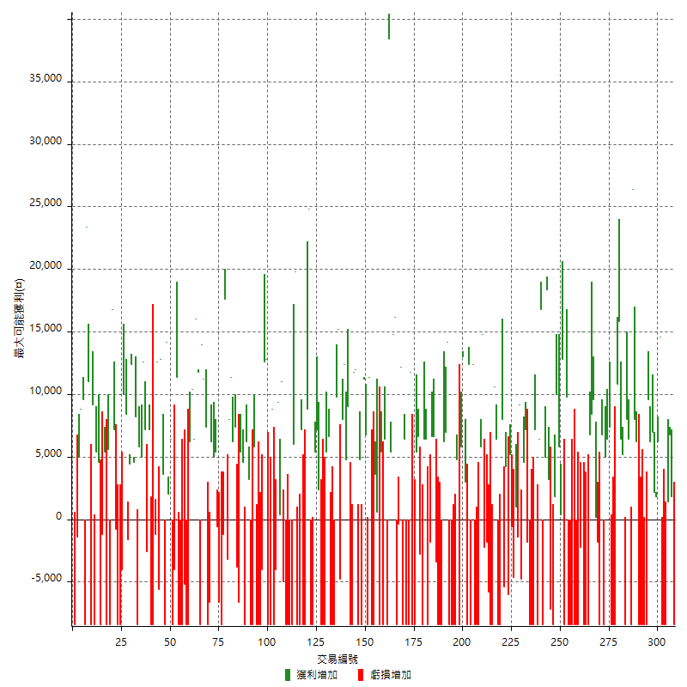

最大獲利幅度

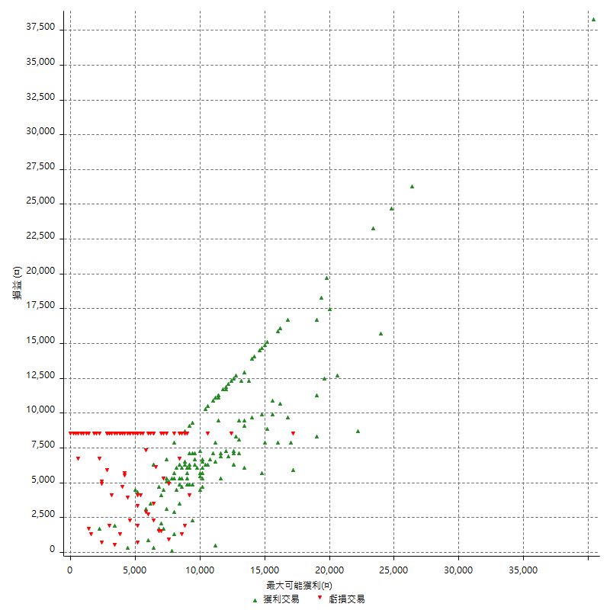

最大獲利幅度 (%)

週期性分析
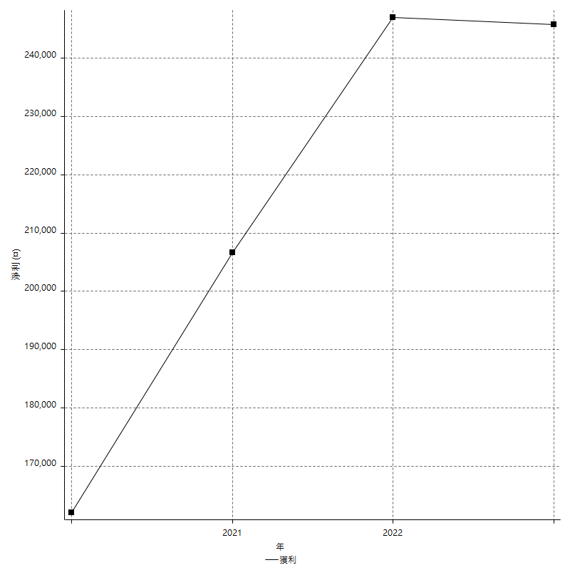
Daily Period Analysis

期間 | 獲利(¤) | 獲利(%) | 毛利 | 毛損 | 交易次數 | 勝率
2023-03-07 | -8400 | -1.8494055482 | 0 | -8400 | 1 | 0
2023-03-02 | 1800 | 0.39787798408 | 1800 | 0 | 1 | 100
2023-02-24 | 6800 | 1.526032316 | 6800 | 0 | 1 | 100
2023-02-21 | 1400 | 0.31517334534 | 1400 | 0 | 1 | 100
2023-02-14 | -8400 | -1.8559434379 | 0 | -8400 | 1 | 0
2023-02-09 | -8400 | -1.8221258134 | 0 | -8400 | 1 | 0
2023-02-03 | -8400 | -1.7895185343 | 0 | -8400 | 1 | 0
2023-01-31 | 20800 | 4.6366473473 | 20800 | 0 | 2 | 100
2023-01-17 | 4000 | 0.89968511021 | 4000 | 0 | 2 | 100
2023-01-13 | 13200 | 3.0598052851 | 13200 | 0 | 2 | 100
2023-01-10 | 1200 | 0.27894002789 | 9600 | -8400 | 2 | 50
2023-01-04 | -16800 | -3.7583892617 | 0 | -16800 | 2 | 0
2022-12-15 | -8400 | -1.8445322793 | 0 | -8400 | 1 | 0
2022-12-09 | -8400 | -1.8111254851 | 0 | -8400 | 1 | 0
2022-11-18 | 6200 | 1.3548951049 | 6200 | 0 | 1 | 100
2022-11-16 | 34400 | 8.1285444234 | 34400 | 0 | 2 | 100
2022-11-14 | -2000 | -0.47036688617 | 6400 | -8400 | 2 | 50
2022-11-10 | 8000 | 1.9175455417 | 8000 | 0 | 1 | 100
2022-11-02 | -8400 | -1.9736842105 | 0 | -8400 | 1 | 0
2022-10-26 | 5200 | 1.2369172217 | 5200 | 0 | 1 | 100
2022-10-24 | 6400 | 1.5458937198 | 6400 | 0 | 1 | 100
2022-10-21 | 26600 | 6.8662880743 | 26600 | 0 | 2 | 100
2022-10-18 | -8400 | -2.1222839818 | 0 | -8400 | 1 | 0
2022-10-05 | -16800 | -4.0717401842 | 0 | -16800 | 2 | 0
2022-09-21 | 7400 | 1.8262586377 | 7400 | 0 | 1 | 100
2022-09-13 | 11400 | 2.8948704926 | 11400 | 0 | 2 | 100
2022-08-19 | -8400 | -2.0885131775 | 0 | -8400 | 1 | 0
2022-08-17 | 6800 | 1.7197774406 | 6800 | 0 | 1 | 100
2022-08-12 | -8400 | -2.0802377415 | 0 | -8400 | 1 | 0
2022-08-08 | -1600 | -0.39467192896 | 200 | -1800 | 2 | 50
2022-08-04 | 9600 | 2.4254674078 | 9600 | 0 | 1 | 100
2022-08-03 | 8400 | 2.1683014972 | 8400 | 0 | 1 | 100
2022-07-28 | -1600 | -0.41131105398 | 6800 | -8400 | 2 | 50
2022-07-22 | -16800 | -4.1399704288 | 0 | -16800 | 2 | 0
2022-07-20 | 15000 | 3.8382804504 | 15000 | 0 | 1 | 100
2022-07-19 | -2200 | -0.55979643766 | 0 | -2200 | 1 | 0
2022-07-15 | -8400 | -2.0926756353 | 0 | -8400 | 1 | 0
2022-07-14 | -8400 | -2.0497803807 | 0 | -8400 | 1 | 0
2022-07-08 | -8400 | -2.0086083214 | 0 | -8400 | 1 | 0
2022-07-07 | -8400 | -1.9690576653 | 0 | -8400 | 1 | 0
2022-06-15 | -8400 | -1.9310344828 | 0 | -8400 | 1 | 0
2022-06-06 | -8400 | -1.8944519621 | 0 | -8400 | 1 | 0
2022-06-01 | 9800 | 2.2601476015 | 9800 | 0 | 1 | 100
2022-05-31 | -8400 | -1.9004524887 | 0 | -8400 | 1 | 0
2022-05-26 | 12800 | 2.9822926375 | 12800 | 0 | 1 | 100
2022-05-16 | 6200 | 1.4657210402 | 6200 | 0 | 2 | 100
2022-05-11 | 10000 | 2.4213075061 | 10000 | 0 | 1 | 100
2022-04-21 | 1800 | 0.43774319066 | 1800 | 0 | 1 | 100
2022-04-20 | -8400 | -2.0019065777 | 0 | -8400 | 1 | 0
2022-04-14 | -4000 | -0.94428706327 | 3200 | -7200 | 2 | 50
2022-04-11 | 18400 | 4.5409674235 | 18400 | 0 | 1 | 100
2022-03-31 | 5000 | 1.2493753123 | 5000 | 0 | 1 | 100
2022-03-23 | -8400 | -2.0558002937 | 0 | -8400 | 1 | 0
2022-03-18 | 16800 | 4.2879019908 | 16800 | 0 | 1 | 100
2022-02-17 | 6400 | 1.6606123508 | 6400 | 0 | 1 | 100
2022-02-10 | -1200 | -0.31039834454 | 7200 | -8400 | 2 | 50
2022-01-18 | -8400 | -2.1265822785 | 0 | -8400 | 1 | 0
2022-01-13 | -16800 | -4.0796503157 | 0 | -16800 | 2 | 0
2022-01-12 | -1800 | -0.43520309478 | 0 | -1800 | 1 | 0
2022-01-05 | 11800 | 2.9367844699 | 11800 | 0 | 2 | 100
2022-01-03 | -4800 | -1.180521397 | 0 | -4800 | 1 | 0
2021-12-30 | 9200 | 2.3150478108 | 9200 | 0 | 1 | 100
2021-12-29 | -1400 | -0.35105315948 | 0 | -1400 | 1 | 0
2021-12-28 | 1000 | 0.25138260432 | 1000 | 0 | 1 | 100
2021-12-22 | -5200 | -1.2903225806 | 0 | -5200 | 2 | 0
2021-12-17 | 5200 | 1.3071895425 | 5200 | 0 | 1 | 100
2021-12-15 | -6000 | -1.485884101 | 0 | -6000 | 1 | 0
2021-12-08 | 4200 | 1.0510510511 | 4200 | 0 | 1 | 100
2021-12-03 | 2600 | 0.65491183879 | 8000 | -5400 | 2 | 50
2021-12-02 | -16800 | -4.0599323345 | 0 | -16800 | 2 | 0
2021-11-25 | 6400 | 1.5709376534 | 6400 | 0 | 1 | 100
2021-11-19 | 10600 | 2.6713709677 | 10600 | 0 | 1 | 100
2021-11-18 | -8400 | -2.0730503455 | 0 | -8400 | 1 | 0
2021-11-17 | -8400 | -2.0309477756 | 0 | -8400 | 1 | 0
2021-11-16 | -7600 | -1.804368471 | 0 | -7600 | 2 | 0
2021-11-12 | 12600 | 3.0837004405 | 14800 | -2200 | 2 | 50
2021-11-10 | 5800 | 1.4399205561 | 5800 | 0 | 1 | 100
2021-11-08 | -8400 | -2.0428015564 | 0 | -8400 | 1 | 0
2021-10-28 | -8400 | -2.0019065777 | 0 | -8400 | 1 | 0
2021-10-27 | 4000 | 0.9624639076 | 12400 | -8400 | 2 | 50
2021-10-21 | -8400 | -1.9811320755 | 0 | -8400 | 1 | 0
2021-10-20 | 4000 | 0.95238095238 | 12400 | -8400 | 2 | 50
2021-10-18 | 16000 | 3.9603960396 | 16000 | 0 | 2 | 100
2021-10-08 | -2600 | -0.63944909001 | 5800 | -8400 | 2 | 50
2021-09-14 | 4800 | 1.1946241911 | 4800 | 0 | 1 | 100
2021-09-13 | -8400 | -2.04778157 | 0 | -8400 | 1 | 0
2021-09-06 | -16800 | -3.9344262295 | 0 | -16800 | 2 | 0
2021-09-03 | -8400 | -1.9292604502 | 0 | -8400 | 1 | 0
2021-09-02 | 21200 | 5.118300338 | 21200 | 0 | 2 | 100
2021-09-01 | -2200 | -0.52833813641 | 6200 | -8400 | 2 | 50
2021-08-30 | -16800 | -3.8781163435 | 0 | -16800 | 2 | 0
2021-08-24 | 3200 | 0.74418604651 | 6600 | -3400 | 2 | 50
2021-08-19 | 6600 | 1.5588096363 | 6600 | 0 | 1 | 100
2021-08-05 | -1800 | -0.42333019755 | 0 | -1800 | 1 | 0
2021-08-03 | -2000 | -0.46816479401 | 6400 | -8400 | 2 | 50
2021-07-23 | 6400 | 1.5209125475 | 6400 | 0 | 1 | 100
2021-07-15 | -8400 | -1.9571295433 | 0 | -8400 | 1 | 0
2021-07-12 | -2800 | -0.64814814815 | 0 | -2800 | 1 | 0
2021-07-08 | 6600 | 1.5514809591 | 6600 | 0 | 1 | 100
2021-07-06 | -3000 | -0.70028011204 | 5400 | -8400 | 2 | 50
2021-07-01 | -8400 | -1.9230769231 | 0 | -8400 | 1 | 0
2021-06-29 | 11800 | 2.7764705882 | 11800 | 0 | 1 | 100
2021-06-28 | -8400 | -1.9381633595 | 0 | -8400 | 1 | 0
2021-06-24 | -8400 | -1.9013128112 | 0 | -8400 | 1 | 0
2021-06-18 | -2000 | -0.4506534475 | 6400 | -8400 | 2 | 50
2021-06-16 | 11800 | 2.7314814815 | 12200 | -400 | 2 | 50
2021-06-10 | -8400 | -1.9073569482 | 0 | -8400 | 1 | 0
2021-06-02 | 31000 | 7.5720566683 | 31000 | 0 | 2 | 100
2021-05-26 | 5400 | 1.3366336634 | 5400 | 0 | 1 | 100
2021-05-19 | 30000 | 8.0213903743 | 38400 | -8400 | 2 | 50
2021-05-10 | -2000 | -0.53191489362 | 6400 | -8400 | 2 | 50
2021-04-28 | 5400 | 1.4570966001 | 5400 | 0 | 1 | 100
2021-04-27 | -7800 | -2.0613107822 | 600 | -8400 | 2 | 50
2021-04-20 | -4800 | -1.2526096033 | 3600 | -8400 | 2 | 50
2021-04-19 | 3000 | 0.78905839032 | 11400 | -8400 | 2 | 50
2021-04-16 | -1600 | -0.41906757465 | 6800 | -8400 | 2 | 50
2021-04-09 | 2800 | 0.73878627968 | 11200 | -8400 | 2 | 50
2021-04-08 | 4800 | 1.2827365045 | 4800 | 0 | 1 | 100
2021-04-01 | 3600 | 0.97139773341 | 12000 | -8400 | 2 | 50
2021-03-31 | 11800 | 3.2887402453 | 11800 | 0 | 1 | 100
2021-03-30 | -16800 | -4.4728434505 | 0 | -16800 | 2 | 0
2021-03-25 | 9000 | 2.4549918167 | 9000 | 0 | 1 | 100
2021-03-23 | 4800 | 1.3266998342 | 4800 | 0 | 1 | 100
2021-03-17 | 20400 | 5.9753954306 | 20400 | 0 | 2 | 100
2021-03-12 | 10400 | 3.1419939577 | 15200 | -4800 | 2 | 50
2021-03-10 | 9800 | 3.0510585305 | 9800 | 0 | 1 | 100
2021-03-03 | -8400 | -2.5485436893 | 0 | -8400 | 1 | 0
2021-02-24 | -8400 | -2.4852071006 | 0 | -8400 | 1 | 0
2021-02-23 | -8400 | -2.4249422633 | 0 | -8400 | 1 | 0
2021-02-22 | 12000 | 3.5885167464 | 12000 | 0 | 2 | 100
2021-02-18 | -16800 | -4.7835990888 | 0 | -16800 | 2 | 0
2021-02-05 | -8400 | -2.3359288098 | 0 | -8400 | 1 | 0
2021-02-03 | 9600 | 2.7428571429 | 9600 | 0 | 2 | 100
2021-01-20 | -3000 | -0.84985835694 | 5400 | -8400 | 2 | 50
2021-01-18 | -8400 | -2.3242944106 | 0 | -8400 | 1 | 0
2021-01-15 | 33600 | 10.250152532 | 33600 | 0 | 2 | 100
2021-01-14 | -8400 | -2.49851279 | 0 | -8400 | 1 | 0
2021-01-12 | -1200 | -0.35566093657 | 7200 | -8400 | 2 | 50
2021-01-11 | -8400 | -2.4291497976 | 0 | -8400 | 1 | 0
2021-01-08 | 11400 | 3.4090909091 | 19800 | -8400 | 2 | 50
2021-01-06 | -2400 | -0.71258907363 | 6000 | -8400 | 2 | 50
2021-01-05 | -16800 | -4.7511312217 | 0 | -16800 | 2 | 0
2021-01-04 | -8400 | -2.320441989 | 0 | -8400 | 1 | 0
2020-12-31 | 6000 | 1.6853932584 | 11000 | -5000 | 2 | 50
2020-12-29 | 9800 | 2.83073368 | 9800 | 0 | 2 | 100
2020-12-25 | -4000 | -1.1422044546 | 0 | -4000 | 1 | 0
2020-12-22 | -8400 | -2.3424428332 | 0 | -8400 | 1 | 0
2020-12-21 | 8800 | 2.5157232704 | 8800 | 0 | 1 | 100
2020-12-09 | -8400 | -2.3450586265 | 0 | -8400 | 1 | 0
2020-12-08 | -8400 | -2.2913256956 | 0 | -8400 | 1 | 0
2020-12-07 | 25400 | 7.4443141852 | 25400 | 0 | 2 | 100
2020-12-04 | -4000 | -1.1587485516 | 0 | -4000 | 1 | 0
2020-12-03 | -8400 | -2.3755656109 | 0 | -8400 | 1 | 0
2020-12-02 | -16800 | -4.535637149 | 0 | -16800 | 2 | 0
2020-11-30 | -2600 | -0.69705093834 | 5800 | -8400 | 2 | 50
2020-11-27 | -8400 | -2.2024121657 | 0 | -8400 | 1 | 0
2020-11-24 | 3200 | 0.84611316764 | 3200 | 0 | 1 | 100
2020-11-17 | -2200 | -0.57833859096 | 6200 | -8400 | 2 | 50
2020-11-12 | 10000 | 2.6997840173 | 10000 | 0 | 2 | 100
2020-11-06 | -6600 | -1.75066313 | 0 | -6600 | 1 | 0
2020-11-05 | 3600 | 0.96411355115 | 7400 | -3800 | 2 | 50
2020-11-04 | 17600 | 4.946599213 | 17600 | 0 | 2 | 100
2020-10-26 | 8000 | 2.3001725129 | 8000 | 0 | 1 | 100
2020-10-20 | -3200 | -0.91168091168 | 0 | -3200 | 1 | 0
2020-10-13 | 17600 | 5.2789442112 | 17600 | 0 | 1 | 100
2020-10-12 | -1200 | -0.35863717872 | 0 | -1200 | 1 | 0
2020-10-08 | -8400 | -2.4489795918 | 0 | -8400 | 1 | 0
2020-10-07 | -6600 | -1.8878718535 | 0 | -6600 | 1 | 0
2020-10-05 | -600 | -0.17133066819 | 0 | -600 | 1 | 0
2020-09-29 | 10400 | 3.0606238964 | 10400 | 0 | 2 | 100
2020-09-21 | 6200 | 1.8585131894 | 6200 | 0 | 1 | 100
2020-09-15 | -15000 | -4.3029259897 | 0 | -15000 | 2 | 0
2020-09-03 | 7400 | 2.1688159437 | 7400 | 0 | 1 | 100
2020-09-02 | 11200 | 3.3939393939 | 11200 | 0 | 1 | 100
2020-08-27 | 14000 | 4.4303797468 | 14000 | 0 | 1 | 100
2020-08-26 | 3400 | 1.0876519514 | 11800 | -8400 | 2 | 50
2020-08-24 | 16000 | 5.3944706676 | 16000 | 0 | 1 | 100
2020-08-20 | 6400 | 2.205375603 | 6400 | 0 | 1 | 100
2020-08-18 | 10400 | 3.7169406719 | 10400 | 0 | 1 | 100
2020-08-13 | 6200 | 2.2660818713 | 6200 | 0 | 1 | 100
2020-08-11 | -8400 | -2.9787234043 | 0 | -8400 | 1 | 0
2020-08-10 | -8400 | -2.8925619835 | 0 | -8400 | 1 | 0
2020-08-06 | -13600 | -4.4736842105 | 0 | -13600 | 2 | 0
2020-08-05 | -8400 | -2.6888604353 | 0 | -8400 | 1 | 0
2020-07-30 | -8400 | -2.6184538653 | 0 | -8400 | 1 | 0
2020-07-28 | 11400 | 3.6845507434 | 11400 | 0 | 1 | 100
2020-07-22 | -12400 | -3.8533250466 | 0 | -12400 | 2 | 0
2020-07-20 | 6400 | 2.0291693088 | 6400 | 0 | 1 | 100
2020-07-15 | 2000 | 0.63816209317 | 2000 | 0 | 1 | 100
2020-07-14 | 14200 | 4.7459893048 | 14200 | 0 | 1 | 100
2020-07-09 | -8400 | -2.7308192458 | 0 | -8400 | 1 | 0
2020-07-07 | 16400 | 5.6318681319 | 16400 | 0 | 2 | 100
2020-07-03 | 7000 | 2.4630541872 | 12600 | -5600 | 2 | 50
2020-06-24 | -1200 | -0.42046250876 | 0 | -1200 | 1 | 0
2020-06-23 | -8400 | -2.8590878148 | 0 | -8400 | 1 | 0
2020-06-22 | -8400 | -2.7796161482 | 0 | -8400 | 1 | 0
2020-06-17 | 4600 | 1.5456989247 | 7200 | -2600 | 2 | 50
2020-06-15 | 7200 | 2.479338843 | 7200 | 0 | 1 | 100
2020-06-11 | 17600 | 6.4516129032 | 17600 | 0 | 2 | 100
2020-06-09 | 5800 | 2.1722846442 | 5800 | 0 | 1 | 100
2020-06-08 | -200 | -0.074850299401 | 8200 | -8400 | 2 | 50
2020-06-04 | 17000 | 6.7945643485 | 17000 | 0 | 2 | 100
2020-05-27 | 4400 | 1.7900732303 | 4400 | 0 | 1 | 100
2020-05-19 | 6800 | 2.8451882845 | 8400 | -1600 | 2 | 50
2020-05-18 | 10000 | 4.3668122271 | 10000 | 0 | 1 | 100
2020-05-15 | -4000 | -1.7167381974 | 0 | -4000 | 1 | 0
2020-05-06 | -8400 | -3.4797017399 | 0 | -8400 | 1 | 0
2020-04-29 | -8400 | -3.3626901521 | 0 | -8400 | 1 | 0
2020-04-28 | 6400 | 2.6294165982 | 7200 | -800 | 2 | 50
2020-04-23 | 8400 | 3.5744680851 | 16800 | -8400 | 2 | 50
2020-04-20 | 5600 | 2.4411508282 | 5600 | 0 | 1 | 100
2020-04-15 | -8400 | -3.5323801514 | 0 | -8400 | 1 | 0
2020-04-13 | 5400 | 2.3235800344 | 5400 | 0 | 1 | 100
2020-04-09 | -1200 | -0.51369863014 | 0 | -1200 | 1 | 0
2020-04-08 | -3800 | -1.600673968 | 4600 | -8400 | 2 | 50
2020-04-07 | -3000 | -1.2479201331 | 5400 | -8400 | 2 | 50
2020-03-27 | 9200 | 3.9792387543 | 9200 | 0 | 1 | 100
2020-03-26 | 2600 | 1.1373578303 | 11000 | -8400 | 2 | 50
2020-03-11 | 23400 | 11.403508772 | 23400 | 0 | 1 | 100
2020-03-04 | -8400 | -3.9325842697 | 0 | -8400 | 1 | 0
2020-02-26 | 9600 | 4.7058823529 | 9600 | 0 | 1 | 100
2020-02-20 | 8800 | 4.5081967213 | 8800 | 0 | 1 | 100
2020-02-13 | 3600 | 1.878914405 | 5000 | -1400 | 2 | 50
2020-02-12 | -8400 | -4.2 | 0 | -8400 | 1 | 0

Daily Rolling Period Analysis

期間 | 獲利(¤) | 獲利(%) | 毛利 | 毛損 | 交易次數 | 勝率
當日 - 2023/3/7 | -8400 | -0.29341903032 | 0 | -8400 | 1 | 0
2023/3/6 - 2023/3/7 | -8400 | -0.29341903032 | 0 | -8400 | 1 | 0
2023/3/5 - 2023/3/7 | -8400 | -0.29341903032 | 0 | -8400 | 1 | 0
2023/3/4 - 2023/3/7 | -8400 | -0.29341903032 | 0 | -8400 | 1 | 0
2023/3/3 - 2023/3/7 | -8400 | -0.29341903032 | 0 | -8400 | 1 | 0
2023/3/2 - 2023/3/7 | -6600 | -0.23083379966 | 1800 | -8400 | 2 | 50
2023/3/1 - 2023/3/7 | -6600 | -0.23083379966 | 1800 | -8400 | 2 | 50
2023/2/28 - 2023/3/7 | -6600 | -0.23083379966 | 1800 | -8400 | 2 | 50
2023/2/27 - 2023/3/7 | -6600 | -0.23083379966 | 1800 | -8400 | 2 | 50
2023/2/26 - 2023/3/7 | -6600 | -0.23083379966 | 1800 | -8400 | 2 | 50
2023/2/25 - 2023/3/7 | -6600 | -0.23083379966 | 1800 | -8400 | 2 | 50
2023/2/24 - 2023/3/7 | 200 | 0.0070283947146 | 8600 | -8400 | 3 | 66.666666667
2023/2/23 - 2023/3/7 | 200 | 0.0070283947146 | 8600 | -8400 | 3 | 66.666666667
2023/2/22 - 2023/3/7 | 200 | 0.0070283947146 | 8600 | -8400 | 3 | 66.666666667
2023/2/21 - 2023/3/7 | 1600 | 0.056282538342 | 10000 | -8400 | 4 | 75
2023/2/20 - 2023/3/7 | 1600 | 0.056282538342 | 10000 | -8400 | 4 | 75
2023/2/19 - 2023/3/7 | 1600 | 0.056282538342 | 10000 | -8400 | 4 | 75
2023/2/18 - 2023/3/7 | 1600 | 0.056282538342 | 10000 | -8400 | 4 | 75
2023/2/17 - 2023/3/7 | 1600 | 0.056282538342 | 10000 | -8400 | 4 | 75
2023/2/16 - 2023/3/7 | 1600 | 0.056282538342 | 10000 | -8400 | 4 | 75
2023/2/15 - 2023/3/7 | 1600 | 0.056282538342 | 10000 | -8400 | 4 | 75
2023/2/14 - 2023/3/7 | -6800 | -0.23920078796 | 10000 | -16800 | 5 | 60
2023/2/13 - 2023/3/7 | -6800 | -0.23920078796 | 10000 | -16800 | 5 | 60
2023/2/12 - 2023/3/7 | -6800 | -0.23920078796 | 10000 | -16800 | 5 | 60
2023/2/11 - 2023/3/7 | -6800 | -0.23920078796 | 10000 | -16800 | 5 | 60
2023/2/10 - 2023/3/7 | -6800 | -0.23920078796 | 10000 | -16800 | 5 | 60
2023/2/9 - 2023/3/7 | -15200 | -0.53468411425 | 10000 | -25200 | 6 | 50
2023/2/8 - 2023/3/7 | -15200 | -0.53468411425 | 10000 | -25200 | 6 | 50
2023/2/7 - 2023/3/7 | -15200 | -0.53468411425 | 10000 | -25200 | 6 | 50
2023/2/6 - 2023/3/7 | -15200 | -0.53468411425 | 10000 | -25200 | 6 | 50
2023/2/5 - 2023/3/7 | -15200 | -0.53468411425 | 10000 | -25200 | 6 | 50
2023/2/4 - 2023/3/7 | -15200 | -0.53468411425 | 10000 | -25200 | 6 | 50
2023/2/3 - 2023/3/7 | -23600 | -0.83016744055 | 10000 | -33600 | 7 | 42.857142857
2023/2/2 - 2023/3/7 | -23600 | -0.83016744055 | 10000 | -33600 | 7 | 42.857142857
2023/2/1 - 2023/3/7 | -23600 | -0.83016744055 | 10000 | -33600 | 7 | 42.857142857
2023/1/31 - 2023/3/7 | -2800 | -0.099957161217 | 30800 | -33600 | 9 | 55.555555556
2023/1/30 - 2023/3/7 | -2800 | -0.099957161217 | 30800 | -33600 | 9 | 55.555555556
2023/1/29 - 2023/3/7 | -2800 | -0.099957161217 | 30800 | -33600 | 9 | 55.555555556
2023/1/28 - 2023/3/7 | -2800 | -0.099957161217 | 30800 | -33600 | 9 | 55.555555556
2023/1/27 - 2023/3/7 | -2800 | -0.099957161217 | 30800 | -33600 | 9 | 55.555555556
2023/1/26 - 2023/3/7 | -2800 | -0.099957161217 | 30800 | -33600 | 9 | 55.555555556
2023/1/25 - 2023/3/7 | -2800 | -0.099957161217 | 30800 | -33600 | 9 | 55.555555556
2023/1/24 - 2023/3/7 | -2800 | -0.099957161217 | 30800 | -33600 | 9 | 55.555555556
2023/1/23 - 2023/3/7 | -2800 | -0.099957161217 | 30800 | -33600 | 9 | 55.555555556
2023/1/22 - 2023/3/7 | -2800 | -0.099957161217 | 30800 | -33600 | 9 | 55.555555556
2023/1/21 - 2023/3/7 | -2800 | -0.099957161217 | 30800 | -33600 | 9 | 55.555555556
2023/1/20 - 2023/3/7 | -2800 | -0.099957161217 | 30800 | -33600 | 9 | 55.555555556
2023/1/19 - 2023/3/7 | -2800 | -0.099957161217 | 30800 | -33600 | 9 | 55.555555556
2023/1/18 - 2023/3/7 | -2800 | -0.099957161217 | 30800 | -33600 | 9 | 55.555555556
2023/1/17 - 2023/3/7 | 1200 | 0.042961477875 | 34800 | -33600 | 11 | 63.636363636
2023/1/16 - 2023/3/7 | 1200 | 0.042961477875 | 34800 | -33600 | 11 | 63.636363636
2023/1/15 - 2023/3/7 | 1200 | 0.042961477875 | 34800 | -33600 | 11 | 63.636363636
2023/1/14 - 2023/3/7 | 1200 | 0.042961477875 | 34800 | -33600 | 11 | 63.636363636
2023/1/13 - 2023/3/7 | 14400 | 0.52045684545 | 48000 | -33600 | 13 | 69.230769231
2023/1/12 - 2023/3/7 | 14400 | 0.52045684545 | 48000 | -33600 | 13 | 69.230769231
2023/1/11 - 2023/3/7 | 14400 | 0.52045684545 | 48000 | -33600 | 13 | 69.230769231
2023/1/10 - 2023/3/7 | 15600 | 0.5677682341 | 57600 | -42000 | 15 | 66.666666667
2023/1/9 - 2023/3/7 | 15600 | 0.5677682341 | 57600 | -42000 | 15 | 66.666666667
2023/1/8 - 2023/3/7 | 15600 | 0.5677682341 | 57600 | -42000 | 15 | 66.666666667
2023/1/7 - 2023/3/7 | 15600 | 0.5677682341 | 57600 | -42000 | 15 | 66.666666667
2023/1/6 - 2023/3/7 | 15600 | 0.5677682341 | 57600 | -42000 | 15 | 66.666666667
2023/1/5 - 2023/3/7 | 15600 | 0.5677682341 | 57600 | -42000 | 15 | 66.666666667
2023/1/4 - 2023/3/7 | -1200 | -0.043674479546 | 57600 | -58800 | 17 | 58.823529412
2023/1/3 - 2023/3/7 | -1200 | -0.043674479546 | 57600 | -58800 | 17 | 58.823529412
2023/1/2 - 2023/3/7 | -1200 | -0.043674479546 | 57600 | -58800 | 17 | 58.823529412
2023/1/1 - 2023/3/7 | -1200 | -0.043674479546 | 57600 | -58800 | 17 | 58.823529412
2022/12/31 - 2023/3/7 | -1200 | -0.043674479546 | 57600 | -58800 | 17 | 58.823529412
2022/12/30 - 2023/3/7 | -1200 | -0.043674479546 | 57600 | -58800 | 17 | 58.823529412
2022/12/29 - 2023/3/7 | -1200 | -0.043674479546 | 57600 | -58800 | 17 | 58.823529412
2022/12/28 - 2023/3/7 | -1200 | -0.043674479546 | 57600 | -58800 | 17 | 58.823529412
2022/12/27 - 2023/3/7 | -1200 | -0.043674479546 | 57600 | -58800 | 17 | 58.823529412
2022/12/26 - 2023/3/7 | -1200 | -0.043674479546 | 57600 | -58800 | 17 | 58.823529412
2022/12/25 - 2023/3/7 | -1200 | -0.043674479546 | 57600 | -58800 | 17 | 58.823529412
2022/12/24 - 2023/3/7 | -1200 | -0.043674479546 | 57600 | -58800 | 17 | 58.823529412
2022/12/23 - 2023/3/7 | -1200 | -0.043674479546 | 57600 | -58800 | 17 | 58.823529412
2022/12/22 - 2023/3/7 | -1200 | -0.043674479546 | 57600 | -58800 | 17 | 58.823529412
2022/12/21 - 2023/3/7 | -1200 | -0.043674479546 | 57600 | -58800 | 17 | 58.823529412
2022/12/20 - 2023/3/7 | -1200 | -0.043674479546 | 57600 | -58800 | 17 | 58.823529412
2022/12/19 - 2023/3/7 | -1200 | -0.043674479546 | 57600 | -58800 | 17 | 58.823529412
2022/12/18 - 2023/3/7 | -1200 | -0.043674479546 | 57600 | -58800 | 17 | 58.823529412
2022/12/17 - 2023/3/7 | -1200 | -0.043674479546 | 57600 | -58800 | 17 | 58.823529412
2022/12/16 - 2023/3/7 | -1200 | -0.043674479546 | 57600 | -58800 | 17 | 58.823529412
2022/12/15 - 2023/3/7 | -9600 | -0.34939583637 | 57600 | -67200 | 18 | 55.555555556
2022/12/14 - 2023/3/7 | -9600 | -0.34939583637 | 57600 | -67200 | 18 | 55.555555556
2022/12/13 - 2023/3/7 | -9600 | -0.34939583637 | 57600 | -67200 | 18 | 55.555555556
2022/12/12 - 2023/3/7 | -9600 | -0.34939583637 | 57600 | -67200 | 18 | 55.555555556
2022/12/11 - 2023/3/7 | -9600 | -0.34939583637 | 57600 | -67200 | 18 | 55.555555556
2022/12/10 - 2023/3/7 | -9600 | -0.34939583637 | 57600 | -67200 | 18 | 55.555555556
2022/12/9 - 2023/3/7 | -18000 | -0.65511719319 | 57600 | -75600 | 19 | 52.631578947
2022/12/8 - 2023/3/7 | -18000 | -0.65511719319 | 57600 | -75600 | 19 | 52.631578947
2022/12/7 - 2023/3/7 | -18000 | -0.65511719319 | 57600 | -75600 | 19 | 52.631578947
2022/12/6 - 2023/3/7 | -18000 | -0.65511719319 | 57600 | -75600 | 19 | 52.631578947
2022/12/5 - 2023/3/7 | -18000 | -0.65511719319 | 57600 | -75600 | 19 | 52.631578947
2022/12/4 - 2023/3/7 | -18000 | -0.65511719319 | 57600 | -75600 | 19 | 52.631578947
2022/12/3 - 2023/3/7 | -18000 | -0.65511719319 | 57600 | -75600 | 19 | 52.631578947
2022/12/2 - 2023/3/7 | -18000 | -0.65511719319 | 57600 | -75600 | 19 | 52.631578947
2022/12/1 - 2023/3/7 | -18000 | -0.65511719319 | 57600 | -75600 | 19 | 52.631578947
2022/11/30 - 2023/3/7 | -18000 | -0.65511719319 | 57600 | -75600 | 19 | 52.631578947
2022/11/29 - 2023/3/7 | -18000 | -0.65511719319 | 57600 | -75600 | 19 | 52.631578947
2022/11/28 - 2023/3/7 | -18000 | -0.65511719319 | 57600 | -75600 | 19 | 52.631578947
2022/11/27 - 2023/3/7 | -18000 | -0.65511719319 | 57600 | -75600 | 19 | 52.631578947
2022/11/26 - 2023/3/7 | -18000 | -0.65511719319 | 57600 | -75600 | 19 | 52.631578947
2022/11/25 - 2023/3/7 | -18000 | -0.65511719319 | 57600 | -75600 | 19 | 52.631578947
2022/11/24 - 2023/3/7 | -18000 | -0.65511719319 | 57600 | -75600 | 19 | 52.631578947
2022/11/23 - 2023/3/7 | -18000 | -0.65511719319 | 57600 | -75600 | 19 | 52.631578947
2022/11/22 - 2023/3/7 | -18000 | -0.65511719319 | 57600 | -75600 | 19 | 52.631578947
2022/11/21 - 2023/3/7 | -18000 | -0.65511719319 | 57600 | -75600 | 19 | 52.631578947
2022/11/20 - 2023/3/7 | -18000 | -0.65511719319 | 57600 | -75600 | 19 | 52.631578947
2022/11/19 - 2023/3/7 | -18000 | -0.65511719319 | 57600 | -75600 | 19 | 52.631578947
2022/11/18 - 2023/3/7 | -11800 | -0.43141269377 | 63800 | -75600 | 20 | 55
2022/11/17 - 2023/3/7 | -11800 | -0.43141269377 | 63800 | -75600 | 20 | 55
2022/11/16 - 2023/3/7 | 22600 | 0.84758475848 | 98200 | -75600 | 22 | 59.090909091
2022/11/15 - 2023/3/7 | 22600 | 0.84758475848 | 98200 | -75600 | 22 | 59.090909091
2022/11/14 - 2023/3/7 | 20600 | 0.77630388906 | 104600 | -84000 | 24 | 58.333333333
2022/11/13 - 2023/3/7 | 20600 | 0.77630388906 | 104600 | -84000 | 24 | 58.333333333
2022/11/12 - 2023/3/7 | 20600 | 0.77630388906 | 104600 | -84000 | 24 | 58.333333333
2022/11/11 - 2023/3/7 | 20600 | 0.77630388906 | 104600 | -84000 | 24 | 58.333333333
2022/11/10 - 2023/3/7 | 28600 | 1.0843190779 | 112600 | -84000 | 25 | 60
2022/11/9 - 2023/3/7 | 28600 | 1.0843190779 | 112600 | -84000 | 25 | 60
2022/11/8 - 2023/3/7 | 28600 | 1.0843190779 | 112600 | -84000 | 25 | 60
2022/11/7 - 2023/3/7 | 28600 | 1.0843190779 | 112600 | -84000 | 25 | 60
2022/11/6 - 2023/3/7 | 28600 | 1.0843190779 | 112600 | -84000 | 25 | 60
2022/11/5 - 2023/3/7 | 28600 | 1.0843190779 | 112600 | -84000 | 25 | 60
2022/11/4 - 2023/3/7 | 28600 | 1.0843190779 | 112600 | -84000 | 25 | 60
2022/11/3 - 2023/3/7 | 28600 | 1.0843190779 | 112600 | -84000 | 25 | 60
2022/11/2 - 2023/3/7 | 20200 | 0.76584774037 | 112600 | -92400 | 26 | 57.692307692
2022/11/1 - 2023/3/7 | 20200 | 0.76584774037 | 112600 | -92400 | 26 | 57.692307692
2022/10/31 - 2023/3/7 | 20200 | 0.76584774037 | 112600 | -92400 | 26 | 57.692307692
2022/10/30 - 2023/3/7 | 20200 | 0.76584774037 | 112600 | -92400 | 26 | 57.692307692
2022/10/29 - 2023/3/7 | 20200 | 0.76584774037 | 112600 | -92400 | 26 | 57.692307692
2022/10/28 - 2023/3/7 | 20200 | 0.76584774037 | 112600 | -92400 | 26 | 57.692307692
2022/10/27 - 2023/3/7 | 20200 | 0.76584774037 | 112600 | -92400 | 26 | 57.692307692
2022/10/26 - 2023/3/7 | 25400 | 0.96680876979 | 117800 | -92400 | 27 | 59.259259259
2022/10/25 - 2023/3/7 | 25400 | 0.96680876979 | 117800 | -92400 | 27 | 59.259259259
2022/10/24 - 2023/3/7 | 31800 | 1.2163402693 | 124200 | -92400 | 28 | 60.714285714
2022/10/23 - 2023/3/7 | 31800 | 1.2163402693 | 124200 | -92400 | 28 | 60.714285714
2022/10/22 - 2023/3/7 | 31800 | 1.2163402693 | 124200 | -92400 | 28 | 60.714285714
2022/10/21 - 2023/3/7 | 58400 | 2.2801811651 | 150800 | -92400 | 30 | 63.333333333
2022/10/20 - 2023/3/7 | 58400 | 2.2801811651 | 150800 | -92400 | 30 | 63.333333333
2022/10/19 - 2023/3/7 | 58400 | 2.2801811651 | 150800 | -92400 | 30 | 63.333333333
2022/10/18 - 2023/3/7 | 50000 | 1.9522099016 | 150800 | -100800 | 31 | 61.290322581
2022/10/17 - 2023/3/7 | 50000 | 1.9522099016 | 150800 | -100800 | 31 | 61.290322581
2022/10/16 - 2023/3/7 | 50000 | 1.9522099016 | 150800 | -100800 | 31 | 61.290322581
2022/10/15 - 2023/3/7 | 50000 | 1.9522099016 | 150800 | -100800 | 31 | 61.290322581
2022/10/14 - 2023/3/7 | 50000 | 1.9522099016 | 150800 | -100800 | 31 | 61.290322581
2022/10/13 - 2023/3/7 | 50000 | 1.9522099016 | 150800 | -100800 | 31 | 61.290322581
2022/10/12 - 2023/3/7 | 50000 | 1.9522099016 | 150800 | -100800 | 31 | 61.290322581
2022/10/11 - 2023/3/7 | 50000 | 1.9522099016 | 150800 | -100800 | 31 | 61.290322581
2022/10/10 - 2023/3/7 | 50000 | 1.9522099016 | 150800 | -100800 | 31 | 61.290322581
2022/10/9 - 2023/3/7 | 50000 | 1.9522099016 | 150800 | -100800 | 31 | 61.290322581
2022/10/8 - 2023/3/7 | 50000 | 1.9522099016 | 150800 | -100800 | 31 | 61.290322581
2022/10/7 - 2023/3/7 | 50000 | 1.9522099016 | 150800 | -100800 | 31 | 61.290322581
2022/10/6 - 2023/3/7 | 50000 | 1.9522099016 | 150800 | -100800 | 31 | 61.290322581
2022/10/5 - 2023/3/7 | 33200 | 1.2962673747 | 150800 | -117600 | 33 | 57.575757576
2022/10/4 - 2023/3/7 | 33200 | 1.2962673747 | 150800 | -117600 | 33 | 57.575757576
2022/10/3 - 2023/3/7 | 33200 | 1.2962673747 | 150800 | -117600 | 33 | 57.575757576
2022/10/2 - 2023/3/7 | 33200 | 1.2962673747 | 150800 | -117600 | 33 | 57.575757576
2022/10/1 - 2023/3/7 | 33200 | 1.2962673747 | 150800 | -117600 | 33 | 57.575757576
2022/9/30 - 2023/3/7 | 33200 | 1.2962673747 | 150800 | -117600 | 33 | 57.575757576
2022/9/29 - 2023/3/7 | 33200 | 1.2962673747 | 150800 | -117600 | 33 | 57.575757576
2022/9/28 - 2023/3/7 | 33200 | 1.2962673747 | 150800 | -117600 | 33 | 57.575757576
2022/9/27 - 2023/3/7 | 33200 | 1.2962673747 | 150800 | -117600 | 33 | 57.575757576
2022/9/26 - 2023/3/7 | 33200 | 1.2962673747 | 150800 | -117600 | 33 | 57.575757576
2022/9/25 - 2023/3/7 | 33200 | 1.2962673747 | 150800 | -117600 | 33 | 57.575757576
2022/9/24 - 2023/3/7 | 33200 | 1.2962673747 | 150800 | -117600 | 33 | 57.575757576
2022/9/23 - 2023/3/7 | 33200 | 1.2962673747 | 150800 | -117600 | 33 | 57.575757576
2022/9/22 - 2023/3/7 | 33200 | 1.2962673747 | 150800 | -117600 | 33 | 57.575757576
2022/9/21 - 2023/3/7 | 40600 | 1.5944077914 | 158200 | -117600 | 34 | 58.823529412
2022/9/20 - 2023/3/7 | 40600 | 1.5944077914 | 158200 | -117600 | 34 | 58.823529412
2022/9/19 - 2023/3/7 | 40600 | 1.5944077914 | 158200 | -117600 | 34 | 58.823529412
2022/9/18 - 2023/3/7 | 40600 | 1.5944077914 | 158200 | -117600 | 34 | 58.823529412
2022/9/17 - 2023/3/7 | 40600 | 1.5944077914 | 158200 | -117600 | 34 | 58.823529412
2022/9/16 - 2023/3/7 | 40600 | 1.5944077914 | 158200 | -117600 | 34 | 58.823529412
2022/9/15 - 2023/3/7 | 40600 | 1.5944077914 | 158200 | -117600 | 34 | 58.823529412
2022/9/14 - 2023/3/7 | 40600 | 1.5944077914 | 158200 | -117600 | 34 | 58.823529412
2022/9/13 - 2023/3/7 | 52000 | 2.0605484229 | 169600 | -117600 | 36 | 61.111111111
2022/9/12 - 2023/3/7 | 52000 | 2.0605484229 | 169600 | -117600 | 36 | 61.111111111
2022/9/11 - 2023/3/7 | 52000 | 2.0605484229 | 169600 | -117600 | 36 | 61.111111111
2022/9/10 - 2023/3/7 | 52000 | 2.0605484229 | 169600 | -117600 | 36 | 61.111111111
2022/9/9 - 2023/3/7 | 52000 | 2.0605484229 | 169600 | -117600 | 36 | 61.111111111
2022/9/8 - 2023/3/7 | 52000 | 2.0605484229 | 169600 | -117600 | 36 | 61.111111111
2022/9/7 - 2023/3/7 | 52000 | 2.0605484229 | 169600 | -117600 | 36 | 61.111111111
2022/9/6 - 2023/3/7 | 52000 | 2.0605484229 | 169600 | -117600 | 36 | 61.111111111
2022/9/5 - 2023/3/7 | 52000 | 2.0605484229 | 169600 | -117600 | 36 | 61.111111111
2022/9/4 - 2023/3/7 | 52000 | 2.0605484229 | 169600 | -117600 | 36 | 61.111111111
2022/9/3 - 2023/3/7 | 52000 | 2.0605484229 | 169600 | -117600 | 36 | 61.111111111
2022/9/2 - 2023/3/7 | 52000 | 2.0605484229 | 169600 | -117600 | 36 | 61.111111111
2022/9/1 - 2023/3/7 | 52000 | 2.0605484229 | 169600 | -117600 | 36 | 61.111111111
2022/8/31 - 2023/3/7 | 52000 | 2.0605484229 | 169600 | -117600 | 36 | 61.111111111
2022/8/30 - 2023/3/7 | 52000 | 2.0605484229 | 169600 | -117600 | 36 | 61.111111111
2022/8/29 - 2023/3/7 | 52000 | 2.0605484229 | 169600 | -117600 | 36 | 61.111111111
2022/8/28 - 2023/3/7 | 52000 | 2.0605484229 | 169600 | -117600 | 36 | 61.111111111
2022/8/27 - 2023/3/7 | 52000 | 2.0605484229 | 169600 | -117600 | 36 | 61.111111111
2022/8/26 - 2023/3/7 | 52000 | 2.0605484229 | 169600 | -117600 | 36 | 61.111111111
2022/8/25 - 2023/3/7 | 52000 | 2.0605484229 | 169600 | -117600 | 36 | 61.111111111
2022/8/24 - 2023/3/7 | 52000 | 2.0605484229 | 169600 | -117600 | 36 | 61.111111111
2022/8/23 - 2023/3/7 | 52000 | 2.0605484229 | 169600 | -117600 | 36 | 61.111111111
2022/8/22 - 2023/3/7 | 52000 | 2.0605484229 | 169600 | -117600 | 36 | 61.111111111
2022/8/21 - 2023/3/7 | 52000 | 2.0605484229 | 169600 | -117600 | 36 | 61.111111111
2022/8/20 - 2023/3/7 | 52000 | 2.0605484229 | 169600 | -117600 | 36 | 61.111111111
2022/8/19 - 2023/3/7 | 43600 | 1.7276906007 | 169600 | -126000 | 37 | 59.459459459
2022/8/18 - 2023/3/7 | 43600 | 1.7276906007 | 169600 | -126000 | 37 | 59.459459459
2022/8/17 - 2023/3/7 | 50400 | 2.0079681275 | 176400 | -126000 | 38 | 60.526315789
2022/8/16 - 2023/3/7 | 50400 | 2.0079681275 | 176400 | -126000 | 38 | 60.526315789
2022/8/15 - 2023/3/7 | 50400 | 2.0079681275 | 176400 | -126000 | 38 | 60.526315789
2022/8/14 - 2023/3/7 | 50400 | 2.0079681275 | 176400 | -126000 | 38 | 60.526315789
2022/8/13 - 2023/3/7 | 50400 | 2.0079681275 | 176400 | -126000 | 38 | 60.526315789
2022/8/12 - 2023/3/7 | 42000 | 1.6733067729 | 176400 | -134400 | 39 | 58.974358974
2022/8/11 - 2023/3/7 | 42000 | 1.6733067729 | 176400 | -134400 | 39 | 58.974358974
2022/8/10 - 2023/3/7 | 42000 | 1.6733067729 | 176400 | -134400 | 39 | 58.974358974
2022/8/9 - 2023/3/7 | 42000 | 1.6733067729 | 176400 | -134400 | 39 | 58.974358974
2022/8/8 - 2023/3/7 | 40400 | 1.6098182977 | 176600 | -136200 | 41 | 58.536585366
2022/8/7 - 2023/3/7 | 40400 | 1.6098182977 | 176600 | -136200 | 41 | 58.536585366
2022/8/6 - 2023/3/7 | 40400 | 1.6098182977 | 176600 | -136200 | 41 | 58.536585366
2022/8/5 - 2023/3/7 | 40400 | 1.6098182977 | 176600 | -136200 | 41 | 58.536585366
2022/8/4 - 2023/3/7 | 50000 | 2.0077096049 | 186200 | -136200 | 42 | 59.523809524
2022/8/3 - 2023/3/7 | 58400 | 2.360931436 | 194600 | -136200 | 43 | 60.465116279
2022/8/2 - 2023/3/7 | 58400 | 2.360931436 | 194600 | -136200 | 43 | 60.465116279
2022/8/1 - 2023/3/7 | 58400 | 2.360931436 | 194600 | -136200 | 43 | 60.465116279
2022/7/31 - 2023/3/7 | 58400 | 2.360931436 | 194600 | -136200 | 43 | 60.465116279
2022/7/30 - 2023/3/7 | 58400 | 2.360931436 | 194600 | -136200 | 43 | 60.465116279
2022/7/29 - 2023/3/7 | 58400 | 2.360931436 | 194600 | -136200 | 43 | 60.465116279
2022/7/28 - 2023/3/7 | 56800 | 2.3089430894 | 201400 | -144600 | 45 | 60
2022/7/27 - 2023/3/7 | 56800 | 2.3089430894 | 201400 | -144600 | 45 | 60
2022/7/26 - 2023/3/7 | 56800 | 2.3089430894 | 201400 | -144600 | 45 | 60
2022/7/25 - 2023/3/7 | 56800 | 2.3089430894 | 201400 | -144600 | 45 | 60
2022/7/24 - 2023/3/7 | 56800 | 2.3089430894 | 201400 | -144600 | 45 | 60
2022/7/23 - 2023/3/7 | 56800 | 2.3089430894 | 201400 | -144600 | 45 | 60
2022/7/22 - 2023/3/7 | 40000 | 1.6260162602 | 201400 | -161400 | 47 | 57.446808511
2022/7/21 - 2023/3/7 | 40000 | 1.6260162602 | 201400 | -161400 | 47 | 57.446808511
2022/7/20 - 2023/3/7 | 55000 | 2.2633744856 | 216400 | -161400 | 48 | 58.333333333
2022/7/19 - 2023/3/7 | 52800 | 2.1728395062 | 216400 | -163600 | 49 | 57.142857143
2022/7/18 - 2023/3/7 | 52800 | 2.1728395062 | 216400 | -163600 | 49 | 57.142857143
2022/7/17 - 2023/3/7 | 52800 | 2.1728395062 | 216400 | -163600 | 49 | 57.142857143
2022/7/16 - 2023/3/7 | 52800 | 2.1728395062 | 216400 | -163600 | 49 | 57.142857143
2022/7/15 - 2023/3/7 | 44400 | 1.8271604938 | 216400 | -172000 | 50 | 56
2022/7/14 - 2023/3/7 | 36000 | 1.4814814815 | 216400 | -180400 | 51 | 54.901960784
2022/7/13 - 2023/3/7 | 36000 | 1.4814814815 | 216400 | -180400 | 51 | 54.901960784
2022/7/12 - 2023/3/7 | 36000 | 1.4814814815 | 216400 | -180400 | 51 | 54.901960784
2022/7/11 - 2023/3/7 | 36000 | 1.4814814815 | 216400 | -180400 | 51 | 54.901960784
2022/7/10 - 2023/3/7 | 36000 | 1.4814814815 | 216400 | -180400 | 51 | 54.901960784
2022/7/9 - 2023/3/7 | 36000 | 1.4814814815 | 216400 | -180400 | 51 | 54.901960784
2022/7/8 - 2023/3/7 | 27600 | 1.1358024691 | 216400 | -188800 | 52 | 53.846153846
2022/7/7 - 2023/3/7 | 19200 | 0.79012345679 | 216400 | -197200 | 53 | 52.830188679
2022/7/6 - 2023/3/7 | 19200 | 0.79012345679 | 216400 | -197200 | 53 | 52.830188679
2022/7/5 - 2023/3/7 | 19200 | 0.79012345679 | 216400 | -197200 | 53 | 52.830188679
2022/7/4 - 2023/3/7 | 19200 | 0.79012345679 | 216400 | -197200 | 53 | 52.830188679
2022/7/3 - 2023/3/7 | 19200 | 0.79012345679 | 216400 | -197200 | 53 | 52.830188679
2022/7/2 - 2023/3/7 | 19200 | 0.79012345679 | 216400 | -197200 | 53 | 52.830188679
2022/7/1 - 2023/3/7 | 19200 | 0.79012345679 | 216400 | -197200 | 53 | 52.830188679
2022/6/30 - 2023/3/7 | 19200 | 0.79012345679 | 216400 | -197200 | 53 | 52.830188679
2022/6/29 - 2023/3/7 | 19200 | 0.79012345679 | 216400 | -197200 | 53 | 52.830188679
2022/6/28 - 2023/3/7 | 19200 | 0.79012345679 | 216400 | -197200 | 53 | 52.830188679
2022/6/27 - 2023/3/7 | 19200 | 0.79012345679 | 216400 | -197200 | 53 | 52.830188679
2022/6/26 - 2023/3/7 | 19200 | 0.79012345679 | 216400 | -197200 | 53 | 52.830188679
2022/6/25 - 2023/3/7 | 19200 | 0.79012345679 | 216400 | -197200 | 53 | 52.830188679
2022/6/24 - 2023/3/7 | 19200 | 0.79012345679 | 216400 | -197200 | 53 | 52.830188679
2022/6/23 - 2023/3/7 | 19200 | 0.79012345679 | 216400 | -197200 | 53 | 52.830188679
2022/6/22 - 2023/3/7 | 19200 | 0.79012345679 | 216400 | -197200 | 53 | 52.830188679
2022/6/21 - 2023/3/7 | 19200 | 0.79012345679 | 216400 | -197200 | 53 | 52.830188679
2022/6/20 - 2023/3/7 | 19200 | 0.79012345679 | 216400 | -197200 | 53 | 52.830188679
2022/6/19 - 2023/3/7 | 19200 | 0.79012345679 | 216400 | -197200 | 53 | 52.830188679
2022/6/18 - 2023/3/7 | 19200 | 0.79012345679 | 216400 | -197200 | 53 | 52.830188679
2022/6/17 - 2023/3/7 | 19200 | 0.79012345679 | 216400 | -197200 | 53 | 52.830188679
2022/6/16 - 2023/3/7 | 19200 | 0.79012345679 | 216400 | -197200 | 53 | 52.830188679
2022/6/15 - 2023/3/7 | 10800 | 0.44444444444 | 216400 | -205600 | 54 | 51.851851852
2022/6/14 - 2023/3/7 | 10800 | 0.44444444444 | 216400 | -205600 | 54 | 51.851851852
2022/6/13 - 2023/3/7 | 10800 | 0.44444444444 | 216400 | -205600 | 54 | 51.851851852
2022/6/12 - 2023/3/7 | 10800 | 0.44444444444 | 216400 | -205600 | 54 | 51.851851852
2022/6/11 - 2023/3/7 | 10800 | 0.44444444444 | 216400 | -205600 | 54 | 51.851851852
2022/6/10 - 2023/3/7 | 10800 | 0.44444444444 | 216400 | -205600 | 54 | 51.851851852
2022/6/9 - 2023/3/7 | 10800 | 0.44444444444 | 216400 | -205600 | 54 | 51.851851852
2022/6/8 - 2023/3/7 | 10800 | 0.44444444444 | 216400 | -205600 | 54 | 51.851851852
2022/6/7 - 2023/3/7 | 10800 | 0.44444444444 | 216400 | -205600 | 54 | 51.851851852
2022/6/6 - 2023/3/7 | 2400 | 0.098765432099 | 216400 | -214000 | 55 | 50.909090909
2022/6/5 - 2023/3/7 | 2400 | 0.098765432099 | 216400 | -214000 | 55 | 50.909090909
2022/6/4 - 2023/3/7 | 2400 | 0.098765432099 | 216400 | -214000 | 55 | 50.909090909
2022/6/3 - 2023/3/7 | 2400 | 0.098765432099 | 216400 | -214000 | 55 | 50.909090909
2022/6/2 - 2023/3/7 | 2400 | 0.098765432099 | 216400 | -214000 | 55 | 50.909090909
2022/6/1 - 2023/3/7 | 12200 | 0.50614005974 | 226200 | -214000 | 56 | 51.785714286
2022/5/31 - 2023/3/7 | 3800 | 0.15765018254 | 226200 | -222400 | 57 | 50.877192982
2022/5/30 - 2023/3/7 | 3800 | 0.15765018254 | 226200 | -222400 | 57 | 50.877192982
2022/5/29 - 2023/3/7 | 3800 | 0.15765018254 | 226200 | -222400 | 57 | 50.877192982
2022/5/28 - 2023/3/7 | 3800 | 0.15765018254 | 226200 | -222400 | 57 | 50.877192982
2022/5/27 - 2023/3/7 | 3800 | 0.15765018254 | 226200 | -222400 | 57 | 50.877192982
2022/5/26 - 2023/3/7 | 16600 | 0.69607514257 | 239000 | -222400 | 58 | 51.724137931
2022/5/25 - 2023/3/7 | 16600 | 0.69607514257 | 239000 | -222400 | 58 | 51.724137931
2022/5/24 - 2023/3/7 | 16600 | 0.69607514257 | 239000 | -222400 | 58 | 51.724137931
2022/5/23 - 2023/3/7 | 16600 | 0.69607514257 | 239000 | -222400 | 58 | 51.724137931
2022/5/22 - 2023/3/7 | 16600 | 0.69607514257 | 239000 | -222400 | 58 | 51.724137931
2022/5/21 - 2023/3/7 | 16600 | 0.69607514257 | 239000 | -222400 | 58 | 51.724137931
2022/5/20 - 2023/3/7 | 16600 | 0.69607514257 | 239000 | -222400 | 58 | 51.724137931
2022/5/19 - 2023/3/7 | 16600 | 0.69607514257 | 239000 | -222400 | 58 | 51.724137931
2022/5/18 - 2023/3/7 | 16600 | 0.69607514257 | 239000 | -222400 | 58 | 51.724137931
2022/5/17 - 2023/3/7 | 16600 | 0.69607514257 | 239000 | -222400 | 58 | 51.724137931
2022/5/16 - 2023/3/7 | 22800 | 0.96105209914 | 245200 | -222400 | 60 | 53.333333333
2022/5/15 - 2023/3/7 | 22800 | 0.96105209914 | 245200 | -222400 | 60 | 53.333333333
2022/5/14 - 2023/3/7 | 22800 | 0.96105209914 | 245200 | -222400 | 60 | 53.333333333
2022/5/13 - 2023/3/7 | 22800 | 0.96105209914 | 245200 | -222400 | 60 | 53.333333333
2022/5/12 - 2023/3/7 | 22800 | 0.96105209914 | 245200 | -222400 | 60 | 53.333333333
2022/5/11 - 2023/3/7 | 32800 | 1.3943206938 | 255200 | -222400 | 61 | 54.098360656
2022/5/10 - 2023/3/7 | 32800 | 1.3943206938 | 255200 | -222400 | 61 | 54.098360656
2022/5/9 - 2023/3/7 | 32800 | 1.3943206938 | 255200 | -222400 | 61 | 54.098360656
2022/5/8 - 2023/3/7 | 32800 | 1.3943206938 | 255200 | -222400 | 61 | 54.098360656
2022/5/7 - 2023/3/7 | 32800 | 1.3943206938 | 255200 | -222400 | 61 | 54.098360656
2022/5/6 - 2023/3/7 | 32800 | 1.3943206938 | 255200 | -222400 | 61 | 54.098360656
2022/5/5 - 2023/3/7 | 32800 | 1.3943206938 | 255200 | -222400 | 61 | 54.098360656
2022/5/4 - 2023/3/7 | 32800 | 1.3943206938 | 255200 | -222400 | 61 | 54.098360656
2022/5/3 - 2023/3/7 | 32800 | 1.3943206938 | 255200 | -222400 | 61 | 54.098360656
2022/5/2 - 2023/3/7 | 32800 | 1.3943206938 | 255200 | -222400 | 61 | 54.098360656
2022/5/1 - 2023/3/7 | 32800 | 1.3943206938 | 255200 | -222400 | 61 | 54.098360656
2022/4/30 - 2023/3/7 | 32800 | 1.3943206938 | 255200 | -222400 | 61 | 54.098360656
2022/4/29 - 2023/3/7 | 32800 | 1.3943206938 | 255200 | -222400 | 61 | 54.098360656
2022/4/28 - 2023/3/7 | 32800 | 1.3943206938 | 255200 | -222400 | 61 | 54.098360656
2022/4/27 - 2023/3/7 | 32800 | 1.3943206938 | 255200 | -222400 | 61 | 54.098360656
2022/4/26 - 2023/3/7 | 32800 | 1.3943206938 | 255200 | -222400 | 61 | 54.098360656
2022/4/25 - 2023/3/7 | 32800 | 1.3943206938 | 255200 | -222400 | 61 | 54.098360656
2022/4/24 - 2023/3/7 | 32800 | 1.3943206938 | 255200 | -222400 | 61 | 54.098360656
2022/4/23 - 2023/3/7 | 32800 | 1.3943206938 | 255200 | -222400 | 61 | 54.098360656
2022/4/22 - 2023/3/7 | 32800 | 1.3943206938 | 255200 | -222400 | 61 | 54.098360656
2022/4/21 - 2023/3/7 | 34600 | 1.4730926431 | 257000 | -222400 | 62 | 54.838709677
2022/4/20 - 2023/3/7 | 26200 | 1.1154632153 | 257000 | -230800 | 63 | 53.968253968
2022/4/19 - 2023/3/7 | 26200 | 1.1154632153 | 257000 | -230800 | 63 | 53.968253968
2022/4/18 - 2023/3/7 | 26200 | 1.1154632153 | 257000 | -230800 | 63 | 53.968253968
2022/4/17 - 2023/3/7 | 26200 | 1.1154632153 | 257000 | -230800 | 63 | 53.968253968
2022/4/16 - 2023/3/7 | 26200 | 1.1154632153 | 257000 | -230800 | 63 | 53.968253968
2022/4/15 - 2023/3/7 | 26200 | 1.1154632153 | 257000 | -230800 | 63 | 53.968253968
2022/4/14 - 2023/3/7 | 22200 | 0.94774590164 | 260200 | -238000 | 65 | 53.846153846
2022/4/13 - 2023/3/7 | 22200 | 0.94774590164 | 260200 | -238000 | 65 | 53.846153846
2022/4/12 - 2023/3/7 | 22200 | 0.94774590164 | 260200 | -238000 | 65 | 53.846153846
2022/4/11 - 2023/3/7 | 40600 | 1.7609299098 | 278600 | -238000 | 66 | 54.545454546
2022/4/10 - 2023/3/7 | 40600 | 1.7609299098 | 278600 | -238000 | 66 | 54.545454546
2022/4/9 - 2023/3/7 | 40600 | 1.7609299098 | 278600 | -238000 | 66 | 54.545454546
2022/4/8 - 2023/3/7 | 40600 | 1.7609299098 | 278600 | -238000 | 66 | 54.545454546
2022/4/7 - 2023/3/7 | 40600 | 1.7609299098 | 278600 | -238000 | 66 | 54.545454546
2022/4/6 - 2023/3/7 | 40600 | 1.7609299098 | 278600 | -238000 | 66 | 54.545454546
2022/4/5 - 2023/3/7 | 40600 | 1.7609299098 | 278600 | -238000 | 66 | 54.545454546
2022/4/4 - 2023/3/7 | 40600 | 1.7609299098 | 278600 | -238000 | 66 | 54.545454546
2022/4/3 - 2023/3/7 | 40600 | 1.7609299098 | 278600 | -238000 | 66 | 54.545454546
2022/4/2 - 2023/3/7 | 40600 | 1.7609299098 | 278600 | -238000 | 66 | 54.545454546
2022/4/1 - 2023/3/7 | 40600 | 1.7609299098 | 278600 | -238000 | 66 | 54.545454546
2022/3/31 - 2023/3/7 | 45600 | 1.986408782 | 283600 | -238000 | 67 | 55.223880597
2022/3/30 - 2023/3/7 | 45600 | 1.986408782 | 283600 | -238000 | 67 | 55.223880597
2022/3/29 - 2023/3/7 | 45600 | 1.986408782 | 283600 | -238000 | 67 | 55.223880597
2022/3/28 - 2023/3/7 | 45600 | 1.986408782 | 283600 | -238000 | 67 | 55.223880597
2022/3/27 - 2023/3/7 | 45600 | 1.986408782 | 283600 | -238000 | 67 | 55.223880597
2022/3/26 - 2023/3/7 | 45600 | 1.986408782 | 283600 | -238000 | 67 | 55.223880597
2022/3/25 - 2023/3/7 | 45600 | 1.986408782 | 283600 | -238000 | 67 | 55.223880597
2022/3/24 - 2023/3/7 | 45600 | 1.986408782 | 283600 | -238000 | 67 | 55.223880597
2022/3/23 - 2023/3/7 | 37200 | 1.6204913748 | 283600 | -246400 | 68 | 54.411764706
2022/3/22 - 2023/3/7 | 37200 | 1.6204913748 | 283600 | -246400 | 68 | 54.411764706
2022/3/21 - 2023/3/7 | 37200 | 1.6204913748 | 283600 | -246400 | 68 | 54.411764706
2022/3/20 - 2023/3/7 | 37200 | 1.6204913748 | 283600 | -246400 | 68 | 54.411764706
2022/3/19 - 2023/3/7 | 37200 | 1.6204913748 | 283600 | -246400 | 68 | 54.411764706
2022/3/18 - 2023/3/7 | 54000 | 2.3872679045 | 300400 | -246400 | 69 | 55.072463768
2022/3/17 - 2023/3/7 | 54000 | 2.3872679045 | 300400 | -246400 | 69 | 55.072463768
2022/3/16 - 2023/3/7 | 54000 | 2.3872679045 | 300400 | -246400 | 69 | 55.072463768
2022/3/15 - 2023/3/7 | 54000 | 2.3872679045 | 300400 | -246400 | 69 | 55.072463768
2022/3/14 - 2023/3/7 | 54000 | 2.3872679045 | 300400 | -246400 | 69 | 55.072463768
2022/3/13 - 2023/3/7 | 54000 | 2.3872679045 | 300400 | -246400 | 69 | 55.072463768
2022/3/12 - 2023/3/7 | 54000 | 2.3872679045 | 300400 | -246400 | 69 | 55.072463768
2022/3/11 - 2023/3/7 | 54000 | 2.3872679045 | 300400 | -246400 | 69 | 55.072463768
2022/3/10 - 2023/3/7 | 54000 | 2.3872679045 | 300400 | -246400 | 69 | 55.072463768
2022/3/9 - 2023/3/7 | 54000 | 2.3872679045 | 300400 | -246400 | 69 | 55.072463768
2022/3/8 - 2023/3/7 | 54000 | 2.3872679045 | 300400 | -246400 | 69 | 55.072463768
2022/3/7 - 2023/3/7 | 54000 | 2.3872679045 | 300400 | -246400 | 69 | 55.072463768
2022/3/6 - 2023/3/7 | 54000 | 2.3872679045 | 300400 | -246400 | 69 | 55.072463768
2022/3/5 - 2023/3/7 | 54000 | 2.3872679045 | 300400 | -246400 | 69 | 55.072463768
2022/3/4 - 2023/3/7 | 54000 | 2.3872679045 | 300400 | -246400 | 69 | 55.072463768
2022/3/3 - 2023/3/7 | 54000 | 2.3872679045 | 300400 | -246400 | 69 | 55.072463768
2022/3/2 - 2023/3/7 | 54000 | 2.3872679045 | 300400 | -246400 | 69 | 55.072463768
2022/3/1 - 2023/3/7 | 54000 | 2.3872679045 | 300400 | -246400 | 69 | 55.072463768
2022/2/28 - 2023/3/7 | 54000 | 2.3872679045 | 300400 | -246400 | 69 | 55.072463768
2022/2/27 - 2023/3/7 | 54000 | 2.3872679045 | 300400 | -246400 | 69 | 55.072463768
2022/2/26 - 2023/3/7 | 54000 | 2.3872679045 | 300400 | -246400 | 69 | 55.072463768
2022/2/25 - 2023/3/7 | 54000 | 2.3872679045 | 300400 | -246400 | 69 | 55.072463768
2022/2/24 - 2023/3/7 | 54000 | 2.3872679045 | 300400 | -246400 | 69 | 55.072463768
2022/2/23 - 2023/3/7 | 54000 | 2.3872679045 | 300400 | -246400 | 69 | 55.072463768
2022/2/22 - 2023/3/7 | 54000 | 2.3872679045 | 300400 | -246400 | 69 | 55.072463768
2022/2/21 - 2023/3/7 | 54000 | 2.3872679045 | 300400 | -246400 | 69 | 55.072463768
2022/2/20 - 2023/3/7 | 54000 | 2.3872679045 | 300400 | -246400 | 69 | 55.072463768
2022/2/19 - 2023/3/7 | 54000 | 2.3872679045 | 300400 | -246400 | 69 | 55.072463768
2022/2/18 - 2023/3/7 | 54000 | 2.3872679045 | 300400 | -246400 | 69 | 55.072463768
2022/2/17 - 2023/3/7 | 60400 | 2.6853992531 | 306800 | -246400 | 70 | 55.714285714
2022/2/16 - 2023/3/7 | 60400 | 2.6853992531 | 306800 | -246400 | 70 | 55.714285714
2022/2/15 - 2023/3/7 | 60400 | 2.6853992531 | 306800 | -246400 | 70 | 55.714285714
2022/2/14 - 2023/3/7 | 60400 | 2.6853992531 | 306800 | -246400 | 70 | 55.714285714
2022/2/13 - 2023/3/7 | 60400 | 2.6853992531 | 306800 | -246400 | 70 | 55.714285714
2022/2/12 - 2023/3/7 | 60400 | 2.6853992531 | 306800 | -246400 | 70 | 55.714285714
2022/2/11 - 2023/3/7 | 60400 | 2.6853992531 | 306800 | -246400 | 70 | 55.714285714
2022/2/10 - 2023/3/7 | 59200 | 2.6490066225 | 314000 | -254800 | 72 | 55.555555556
2022/2/9 - 2023/3/7 | 59200 | 2.6490066225 | 314000 | -254800 | 72 | 55.555555556
2022/2/8 - 2023/3/7 | 59200 | 2.6490066225 | 314000 | -254800 | 72 | 55.555555556
2022/2/7 - 2023/3/7 | 59200 | 2.6490066225 | 314000 | -254800 | 72 | 55.555555556
2022/2/6 - 2023/3/7 | 59200 | 2.6490066225 | 314000 | -254800 | 72 | 55.555555556
2022/2/5 - 2023/3/7 | 59200 | 2.6490066225 | 314000 | -254800 | 72 | 55.555555556
2022/2/4 - 2023/3/7 | 59200 | 2.6490066225 | 314000 | -254800 | 72 | 55.555555556
2022/2/3 - 2023/3/7 | 59200 | 2.6490066225 | 314000 | -254800 | 72 | 55.555555556
2022/2/2 - 2023/3/7 | 59200 | 2.6490066225 | 314000 | -254800 | 72 | 55.555555556
2022/2/1 - 2023/3/7 | 59200 | 2.6490066225 | 314000 | -254800 | 72 | 55.555555556
2022/1/31 - 2023/3/7 | 59200 | 2.6490066225 | 314000 | -254800 | 72 | 55.555555556
2022/1/30 - 2023/3/7 | 59200 | 2.6490066225 | 314000 | -254800 | 72 | 55.555555556
2022/1/29 - 2023/3/7 | 59200 | 2.6490066225 | 314000 | -254800 | 72 | 55.555555556
2022/1/28 - 2023/3/7 | 59200 | 2.6490066225 | 314000 | -254800 | 72 | 55.555555556
2022/1/27 - 2023/3/7 | 59200 | 2.6490066225 | 314000 | -254800 | 72 | 55.555555556
2022/1/26 - 2023/3/7 | 59200 | 2.6490066225 | 314000 | -254800 | 72 | 55.555555556
2022/1/25 - 2023/3/7 | 59200 | 2.6490066225 | 314000 | -254800 | 72 | 55.555555556
2022/1/24 - 2023/3/7 | 59200 | 2.6490066225 | 314000 | -254800 | 72 | 55.555555556
2022/1/23 - 2023/3/7 | 59200 | 2.6490066225 | 314000 | -254800 | 72 | 55.555555556
2022/1/22 - 2023/3/7 | 59200 | 2.6490066225 | 314000 | -254800 | 72 | 55.555555556
2022/1/21 - 2023/3/7 | 59200 | 2.6490066225 | 314000 | -254800 | 72 | 55.555555556
2022/1/20 - 2023/3/7 | 59200 | 2.6490066225 | 314000 | -254800 | 72 | 55.555555556
2022/1/19 - 2023/3/7 | 59200 | 2.6490066225 | 314000 | -254800 | 72 | 55.555555556
2022/1/18 - 2023/3/7 | 50800 | 2.2731340612 | 314000 | -263200 | 73 | 54.794520548
2022/1/17 - 2023/3/7 | 50800 | 2.2731340612 | 314000 | -263200 | 73 | 54.794520548
2022/1/16 - 2023/3/7 | 50800 | 2.2731340612 | 314000 | -263200 | 73 | 54.794520548
2022/1/15 - 2023/3/7 | 50800 | 2.2731340612 | 314000 | -263200 | 73 | 54.794520548
2022/1/14 - 2023/3/7 | 50800 | 2.2731340612 | 314000 | -263200 | 73 | 54.794520548
2022/1/13 - 2023/3/7 | 34000 | 1.5213889386 | 314000 | -280000 | 75 | 53.333333333
2022/1/12 - 2023/3/7 | 32200 | 1.4408448183 | 314000 | -281800 | 76 | 52.631578947
2022/1/11 - 2023/3/7 | 32200 | 1.4408448183 | 314000 | -281800 | 76 | 52.631578947
2022/1/10 - 2023/3/7 | 32200 | 1.4408448183 | 314000 | -281800 | 76 | 52.631578947
2022/1/9 - 2023/3/7 | 32200 | 1.4408448183 | 314000 | -281800 | 76 | 52.631578947
2022/1/8 - 2023/3/7 | 32200 | 1.4408448183 | 314000 | -281800 | 76 | 52.631578947
2022/1/7 - 2023/3/7 | 32200 | 1.4408448183 | 314000 | -281800 | 76 | 52.631578947
2022/1/6 - 2023/3/7 | 32200 | 1.4408448183 | 314000 | -281800 | 76 | 52.631578947
2022/1/5 - 2023/3/7 | 44000 | 1.989869754 | 325800 | -281800 | 78 | 53.846153846
2022/1/4 - 2023/3/7 | 44000 | 1.989869754 | 325800 | -281800 | 78 | 53.846153846
2022/1/3 - 2023/3/7 | 39200 | 1.7727930535 | 325800 | -286600 | 79 | 53.164556962
2022/1/2 - 2023/3/7 | 39200 | 1.7727930535 | 325800 | -286600 | 79 | 53.164556962
2022/1/1 - 2023/3/7 | 39200 | 1.7727930535 | 325800 | -286600 | 79 | 53.164556962
2021/12/31 - 2023/3/7 | 39200 | 1.7727930535 | 325800 | -286600 | 79 | 53.164556962
2021/12/30 - 2023/3/7 | 48400 | 2.207223641 | 335000 | -286600 | 80 | 53.75
2021/12/29 - 2023/3/7 | 47000 | 2.1433783291 | 335000 | -288000 | 81 | 53.086419753
2021/12/28 - 2023/3/7 | 48000 | 2.1909804638 | 336000 | -288000 | 82 | 53.658536585
2021/12/27 - 2023/3/7 | 48000 | 2.1909804638 | 336000 | -288000 | 82 | 53.658536585
2021/12/26 - 2023/3/7 | 48000 | 2.1909804638 | 336000 | -288000 | 82 | 53.658536585
2021/12/25 - 2023/3/7 | 48000 | 2.1909804638 | 336000 | -288000 | 82 | 53.658536585
2021/12/24 - 2023/3/7 | 48000 | 2.1909804638 | 336000 | -288000 | 82 | 53.658536585
2021/12/23 - 2023/3/7 | 48000 | 2.1909804638 | 336000 | -288000 | 82 | 53.658536585
2021/12/22 - 2023/3/7 | 42800 | 1.9536242469 | 336000 | -293200 | 84 | 52.380952381
2021/12/21 - 2023/3/7 | 42800 | 1.9536242469 | 336000 | -293200 | 84 | 52.380952381
2021/12/20 - 2023/3/7 | 42800 | 1.9536242469 | 336000 | -293200 | 84 | 52.380952381
2021/12/19 - 2023/3/7 | 42800 | 1.9536242469 | 336000 | -293200 | 84 | 52.380952381
2021/12/18 - 2023/3/7 | 42800 | 1.9536242469 | 336000 | -293200 | 84 | 52.380952381
2021/12/17 - 2023/3/7 | 48000 | 2.2014309301 | 341200 | -293200 | 85 | 52.941176471
2021/12/16 - 2023/3/7 | 48000 | 2.2014309301 | 341200 | -293200 | 85 | 52.941176471
2021/12/15 - 2023/3/7 | 42000 | 1.9262520638 | 341200 | -299200 | 86 | 52.325581395
2021/12/14 - 2023/3/7 | 42000 | 1.9262520638 | 341200 | -299200 | 86 | 52.325581395
2021/12/13 - 2023/3/7 | 42000 | 1.9262520638 | 341200 | -299200 | 86 | 52.325581395
2021/12/12 - 2023/3/7 | 42000 | 1.9262520638 | 341200 | -299200 | 86 | 52.325581395
2021/12/11 - 2023/3/7 | 42000 | 1.9262520638 | 341200 | -299200 | 86 | 52.325581395
2021/12/10 - 2023/3/7 | 42000 | 1.9262520638 | 341200 | -299200 | 86 | 52.325581395
2021/12/9 - 2023/3/7 | 42000 | 1.9262520638 | 341200 | -299200 | 86 | 52.325581395
2021/12/8 - 2023/3/7 | 46200 | 2.1270718232 | 345400 | -299200 | 87 | 52.873563218
2021/12/7 - 2023/3/7 | 46200 | 2.1270718232 | 345400 | -299200 | 87 | 52.873563218
2021/12/6 - 2023/3/7 | 46200 | 2.1270718232 | 345400 | -299200 | 87 | 52.873563218
2021/12/5 - 2023/3/7 | 46200 | 2.1270718232 | 345400 | -299200 | 87 | 52.873563218
2021/12/4 - 2023/3/7 | 46200 | 2.1270718232 | 345400 | -299200 | 87 | 52.873563218
2021/12/3 - 2023/3/7 | 48800 | 2.2634508349 | 353400 | -304600 | 89 | 52.808988764
2021/12/2 - 2023/3/7 | 32000 | 1.4842300557 | 353400 | -321400 | 91 | 51.648351648
2021/12/1 - 2023/3/7 | 32000 | 1.4842300557 | 353400 | -321400 | 91 | 51.648351648
2021/11/30 - 2023/3/7 | 32000 | 1.4842300557 | 353400 | -321400 | 91 | 51.648351648
2021/11/29 - 2023/3/7 | 32000 | 1.4842300557 | 353400 | -321400 | 91 | 51.648351648
2021/11/28 - 2023/3/7 | 32000 | 1.4842300557 | 353400 | -321400 | 91 | 51.648351648
2021/11/27 - 2023/3/7 | 32000 | 1.4842300557 | 353400 | -321400 | 91 | 51.648351648
2021/11/26 - 2023/3/7 | 32000 | 1.4842300557 | 353400 | -321400 | 91 | 51.648351648
2021/11/25 - 2023/3/7 | 38400 | 1.7917133259 | 359800 | -321400 | 92 | 52.173913044
2021/11/24 - 2023/3/7 | 38400 | 1.7917133259 | 359800 | -321400 | 92 | 52.173913044
2021/11/23 - 2023/3/7 | 38400 | 1.7917133259 | 359800 | -321400 | 92 | 52.173913044
2021/11/22 - 2023/3/7 | 38400 | 1.7917133259 | 359800 | -321400 | 92 | 52.173913044
2021/11/21 - 2023/3/7 | 38400 | 1.7917133259 | 359800 | -321400 | 92 | 52.173913044
2021/11/20 - 2023/3/7 | 38400 | 1.7917133259 | 359800 | -321400 | 92 | 52.173913044
2021/11/19 - 2023/3/7 | 49000 | 2.3091423186 | 370400 | -321400 | 93 | 52.688172043
2021/11/18 - 2023/3/7 | 40600 | 1.9132893497 | 370400 | -329800 | 94 | 52.127659574
2021/11/17 - 2023/3/7 | 32200 | 1.5174363808 | 370400 | -338200 | 95 | 51.578947368
2021/11/16 - 2023/3/7 | 24600 | 1.1592836946 | 370400 | -345800 | 97 | 50.515463917
2021/11/15 - 2023/3/7 | 24600 | 1.1592836946 | 370400 | -345800 | 97 | 50.515463917
2021/11/14 - 2023/3/7 | 24600 | 1.1592836946 | 370400 | -345800 | 97 | 50.515463917
2021/11/13 - 2023/3/7 | 24600 | 1.1592836946 | 370400 | -345800 | 97 | 50.515463917
2021/11/12 - 2023/3/7 | 37200 | 1.7778627413 | 385200 | -348000 | 99 | 50.505050505
2021/11/11 - 2023/3/7 | 37200 | 1.7778627413 | 385200 | -348000 | 99 | 50.505050505
2021/11/10 - 2023/3/7 | 43000 | 2.0665128797 | 391000 | -348000 | 100 | 51
2021/11/9 - 2023/3/7 | 43000 | 2.0665128797 | 391000 | -348000 | 100 | 51
2021/11/8 - 2023/3/7 | 34600 | 1.6628219915 | 391000 | -356400 | 101 | 50.495049505
2021/11/7 - 2023/3/7 | 34600 | 1.6628219915 | 391000 | -356400 | 101 | 50.495049505
2021/11/6 - 2023/3/7 | 34600 | 1.6628219915 | 391000 | -356400 | 101 | 50.495049505
2021/11/5 - 2023/3/7 | 34600 | 1.6628219915 | 391000 | -356400 | 101 | 50.495049505
...
05/2022 - 03/2023 | 32800 | 7.9418886199 | 255200 | -222400 | 61 | 54.098360656
04/2022 - 03/2023 | 40600 | 10.019743337 | 278600 | -238000 | 66 | 54.545454546
03/2022 - 03/2023 | 54000 | 13.782542113 | 300400 | -246400 | 69 | 55.072463768
02/2022 - 03/2023 | 59200 | 15.312984997 | 314000 | -254800 | 72 | 55.555555556
01/2022 - 03/2023 | 39200 | 9.6409247418 | 325800 | -286600 | 79 | 53.164556962
12/2021 - 03/2023 | 32000 | 7.7332044466 | 353400 | -321400 | 91 | 51.648351648
11/2021 - 03/2023 | 34600 | 8.4143968872 | 391000 | -356400 | 101 | 50.495049505
10/2021 - 03/2023 | 39200 | 9.6409247418 | 437600 | -398400 | 111 | 50.45045045
09/2021 - 03/2023 | 29400 | 7.060518732 | 469800 | -440400 | 120 | 50
08/2021 - 03/2023 | 18600 | 4.3539325843 | 489400 | -470800 | 128 | 49.21875
07/2021 - 03/2023 | 9000 | 2.0604395604 | 507800 | -498800 | 135 | 48.888888889
06/2021 - 03/2023 | 36400 | 8.8910600879 | 569200 | -532800 | 145 | 48.965517241
05/2021 - 03/2023 | 69800 | 18.563829787 | 619400 | -549600 | 150 | 49.333333333
04/2021 - 03/2023 | 75200 | 20.29141932 | 675200 | -600000 | 164 | 50
03/2021 - 03/2023 | 116200 | 35.254854369 | 746200 | -630000 | 175 | 50.857142857
02/2021 - 03/2023 | 95800 | 27.371428571 | 767800 | -672000 | 184 | 50.543478261
01/2021 - 03/2023 | 83800 | 23.149171271 | 839800 | -756000 | 200 | 49.5
12/2020 - 03/2023 | 75400 | 20.35637149 | 894800 | -819400 | 215 | 48.837209302
11/2020 - 03/2023 | 90000 | 25.295109612 | 945000 | -855000 | 228 | 49.561403509
10/2020 - 03/2023 | 95600 | 27.298686465 | 970600 | -875000 | 235 | 48.936170213
09/2020 - 03/2023 | 115800 | 35.090909091 | 1005800 | -890000 | 242 | 49.586776859
08/2020 - 03/2023 | 133400 | 42.701664533 | 1070600 | -937200 | 254 | 49.606299213
07/2020 - 03/2023 | 161600 | 56.861365236 | 1133600 | -972000 | 266 | 50
06/2020 - 03/2023 | 195600 | 78.177458034 | 1196600 | -1001000 | 279 | 50.537634409
05/2020 - 03/2023 | 204400 | 84.672742336 | 1219400 | -1015000 | 285 | 50.526315789
04/2020 - 03/2023 | 205400 | 85.44093178 | 1264400 | -1059000 | 298 | 50.33557047
03/2020 - 03/2023 | 232200 | 108.70786517 | 1308000 | -1075800 | 303 | 50.495049505
02/2020 - 03/2023 | 245800 | 122.9 | 1331400 | -1085600 | 308 | 50.649350649

Annual Period Analysis

期間 | 獲利(¤) | 獲利(%) | 毛利 | 毛損 | 交易次數 | 勝率
2023 | -1200 | -0.26845637584 | 57600 | -58800 | 17 | 58.823529412
...
期間 | 獲利(¤) | 獲利(%) | 毛利 | 毛損 | 交易次數 | 勝率
當日 - 2023 | -1200 | -0.26845637584 | 57600 | -58800 | 17 | 58.823529412
2022 - 2023 | 39200 | 9.6409247418 | 325800 | -286600 | 79 | 53.164556962
2021 - 2023 | 83800 | 23.149171271 | 839800 | -756000 | 200 | 49.5
2020 - 2023 | 245800 | 122.9 | 1331400 | -1085600 | 308 | 50.649350649

每月獲利和虧損

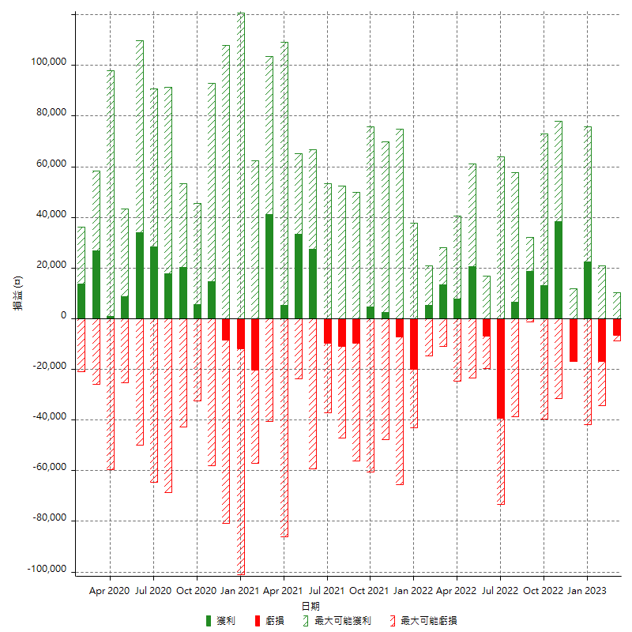

每月獲利和虧損 (%)

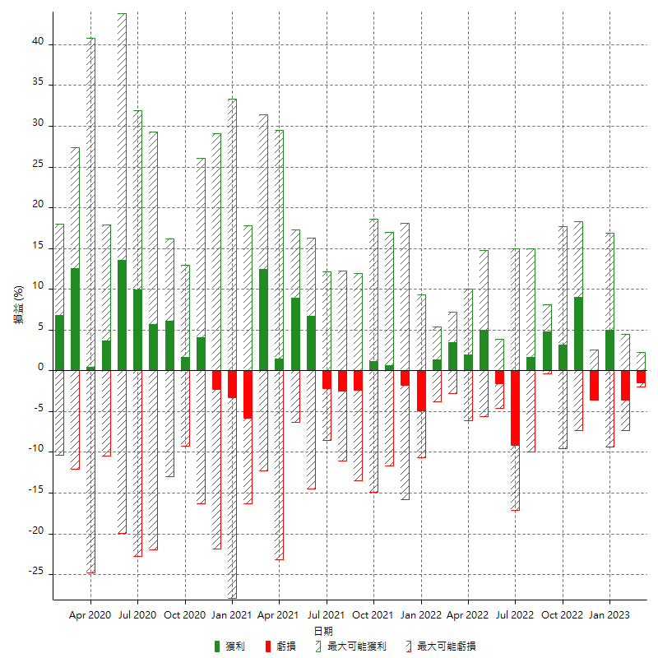

每月累積淨利

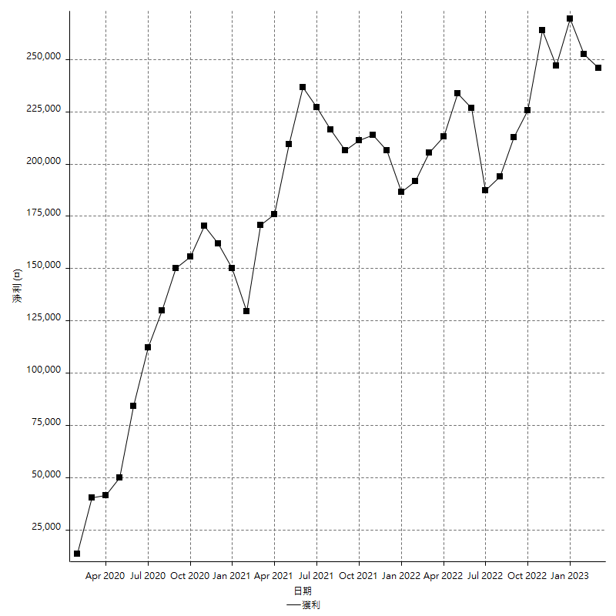

每月平均獲利

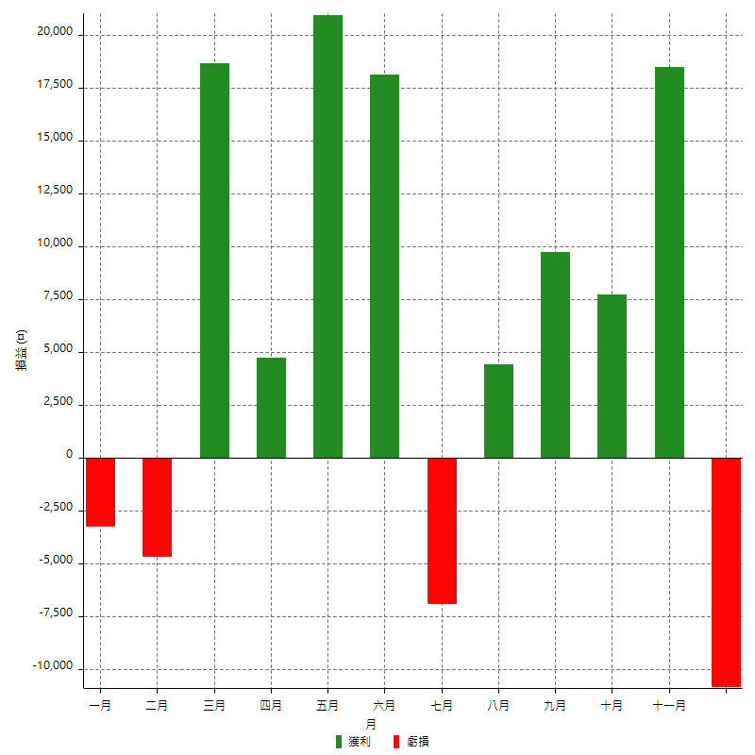

年獲利和虧損

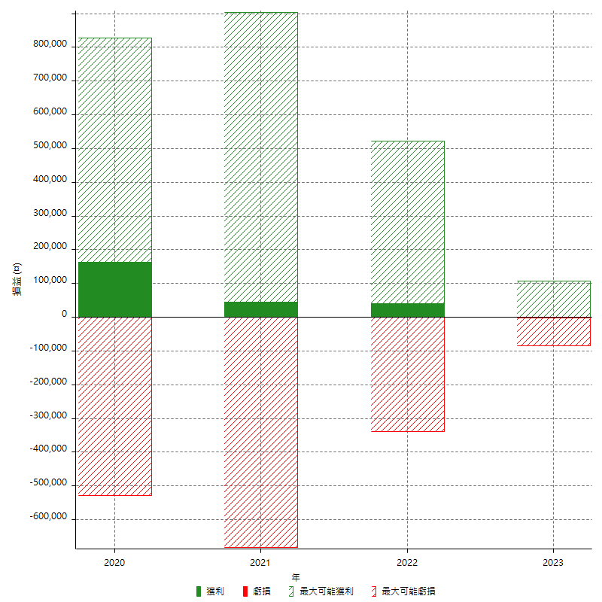

年獲利和虧損 (%)

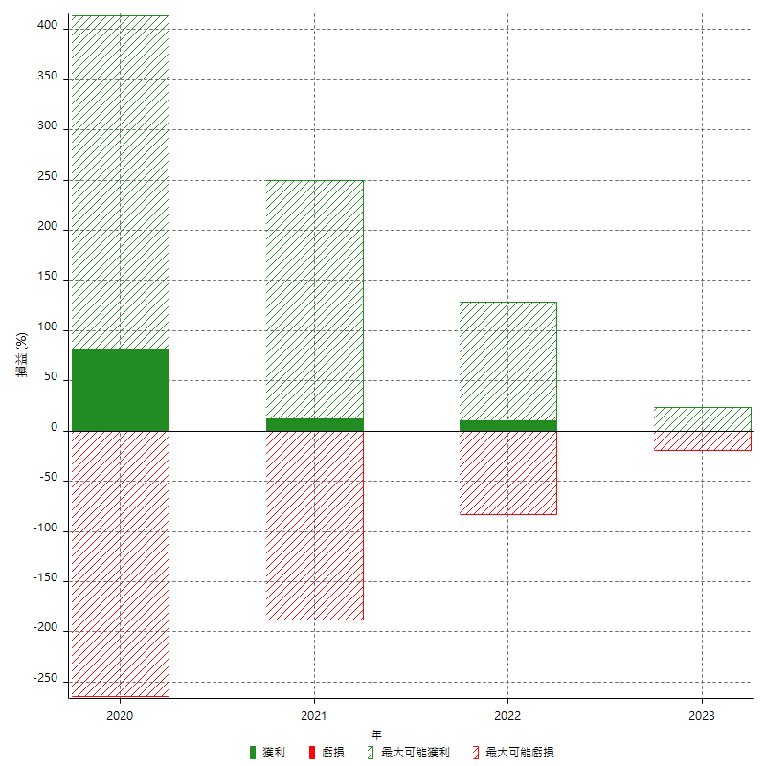

每年累積淨利

